レポートツリー機能領域（営生研管）
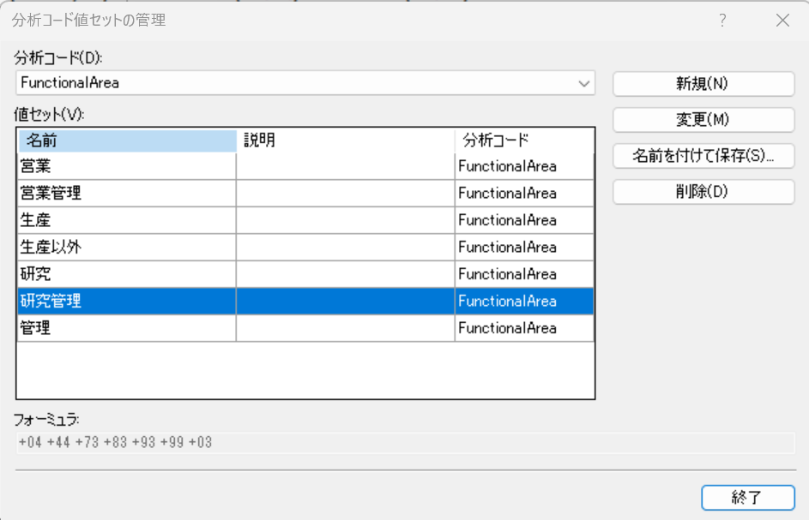
 | A.会社 | B.ユニット名 | C.単位の説明 | D.分析コード | E.行定義 | F.財務分析コードリンク | G.ページ オプション | H.ロールアップ% | I.ユニットのセキュリティ | J.追加テキスト
1 | @ANY | 機能領域 |  |  |  |  | NP
2 | @ANY | 営生研管 | 営生研管 | +FunctionalArea = SET(営業) +FunctionalArea = SET(生産) +FunctionalArea = SET(研究) +FunctionalArea = SET(管理)
3 | @ANY | 営業 | 営業 | +FunctionalArea = SET(営業)
4 | @ANY | 生産 | 生産 | +FunctionalArea = SET(生産)
5 | @ANY | 研究 | 研究 | +FunctionalArea = SET(研究)
6 | @ANY | 管理 | 管理 | +FunctionalArea = SET(管理)
7 | @ANY | 営業管理 | 営業管理 | +FunctionalArea = SET(営業管理)

１行目のみ「NP」設定→非表示

〇営業

〇研究

〇生産

〇管理

〇営業管理

〇生産以外

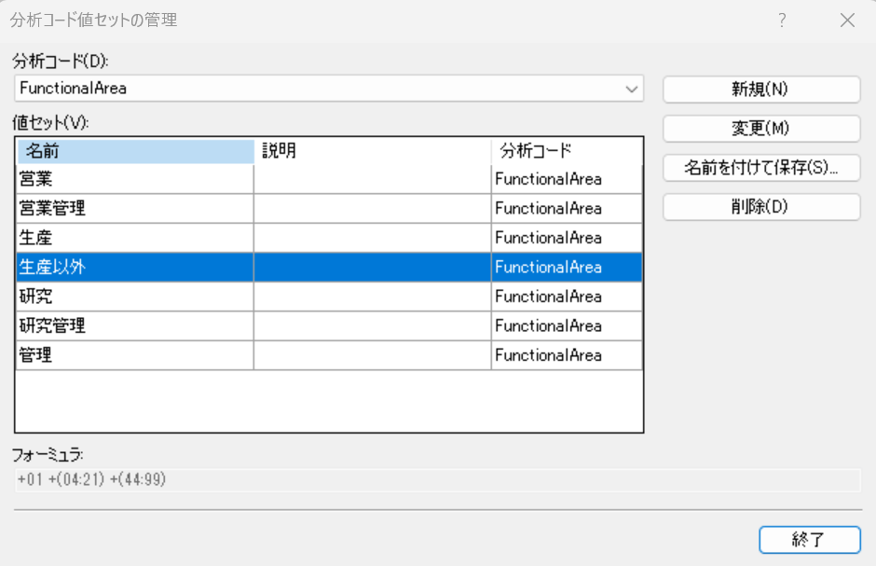

〇研究管理

Rep001＿レポート定義
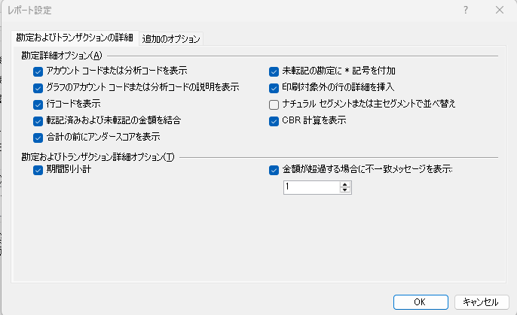
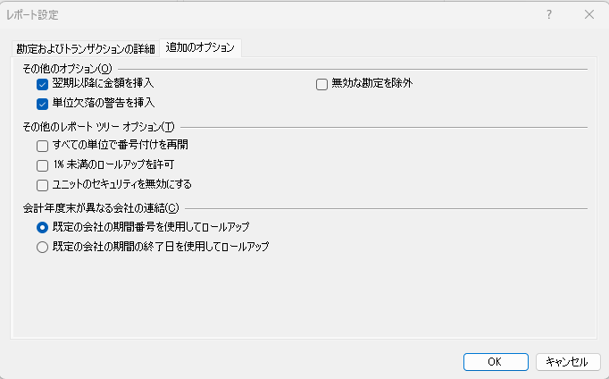
・レポート
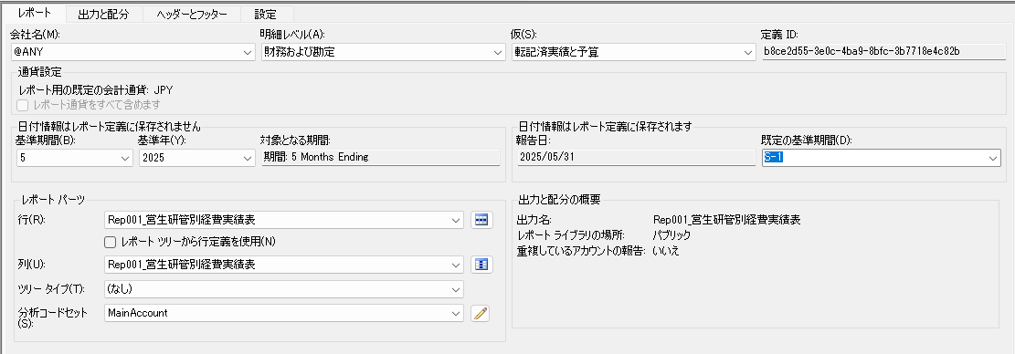

・出力と配分
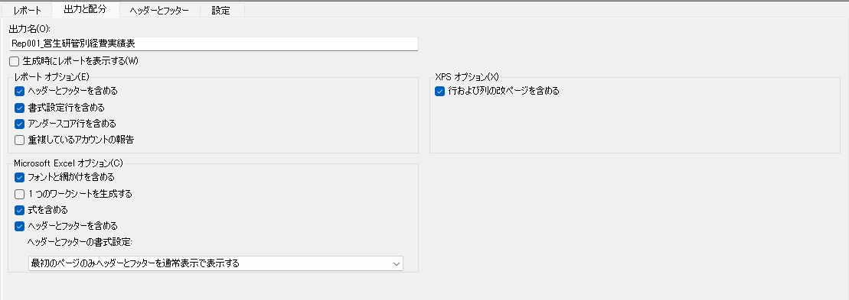

・ヘッダーとフッダー
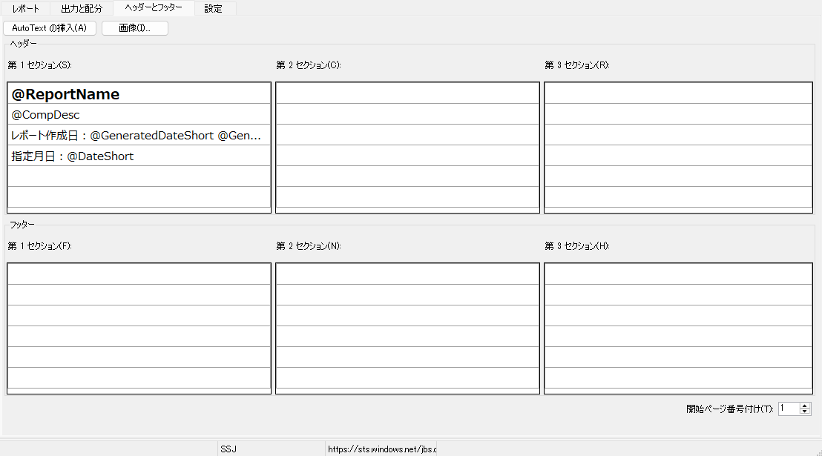

・設定
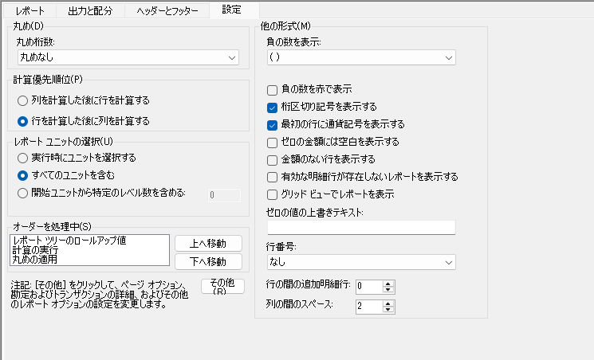

・その他

Rep001＿列定義
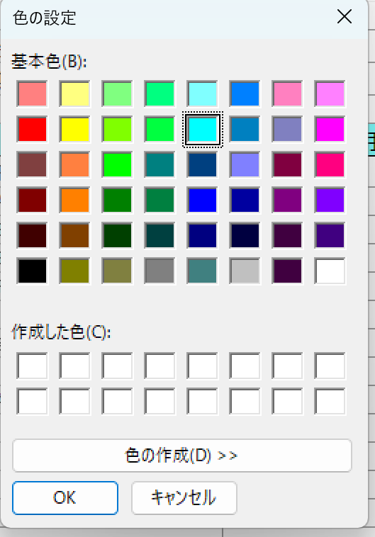
ヘッダー1
ヘッダー2 |  | 会計年度:@FiscalYear年
ヘッダー3 |  | 期間:@StartDate～@EndDate |  |  |  | 期間:@StartDate～@EndDate
ヘッダー4
ヘッダー5 | リード列 | 営業部門（単月） | 研究部門（単月） | 生産部門（単月） | 単月合計 | 営業部門（累計） | 研究部門（累計） | 生産部門（累計） | 累計合計
列タイプ | DESC | FD | FD | FD | CALC | FD | FD | FD | CALC
帳簿コード/属性カテゴリ |  | Actual | Actual | Actual |  | Actual | Actual | Actual
会計年度 |  | BASE | BASE | BASE |  | BASE | BASE | BASE
期間 |  | BASE | BASE | BASE |  | BASE | BASE | BASE
対象となる期間 |  | PERIODIC | PERIODIC | PERIODIC |  | YTD | YTD | YTD
フォーミュラ |  |  |  |  | B+C+D |  |  |  | F+G+H
列の幅 | 自動調整 | 自動調整 | 自動調整 | 自動調整 | 自動調整 | 自動調整 | 自動調整 | 自動調整 | 自動調整
列の前の追加スペース
形式/通貨の上書き |  | #,##0;-#,##0 | #,##0;-#,##0 | #,##0;-#,##0 | #,##0;-#,##0 | #,##0;-#,##0 | #,##0;-#,##0 | #,##0;-#,##0 | #,##0;-#,##0
印刷コントロール
列の制限
レポートユニット
通貨の表示
通貨のフィルター
分析コードフィルター |  | +FunctionalArea = SET(営業管理) | +FunctionalArea = SET(研究) | +FunctionalArea = SET(生産) |  | +FunctionalArea = SET(営業管理) | +FunctionalArea = SET(研究) | +FunctionalArea = SET(生産)
属性フィルター
開始日/終了日
両端揃え
明細行番号の表示

色
ヘッダー５の色

Rep002＿レポート定義①
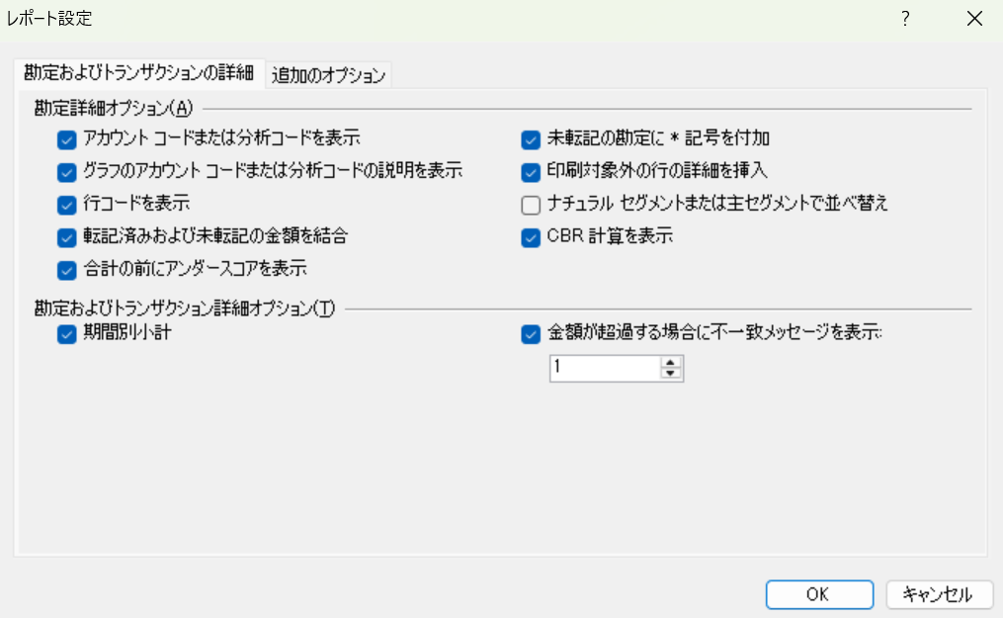
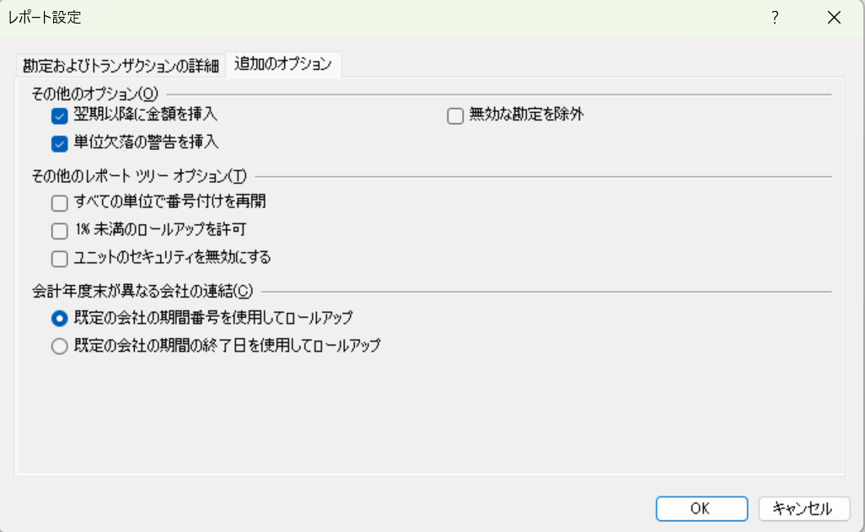
・レポート

〇SSJ | 〇SEJ | 〇SLJ
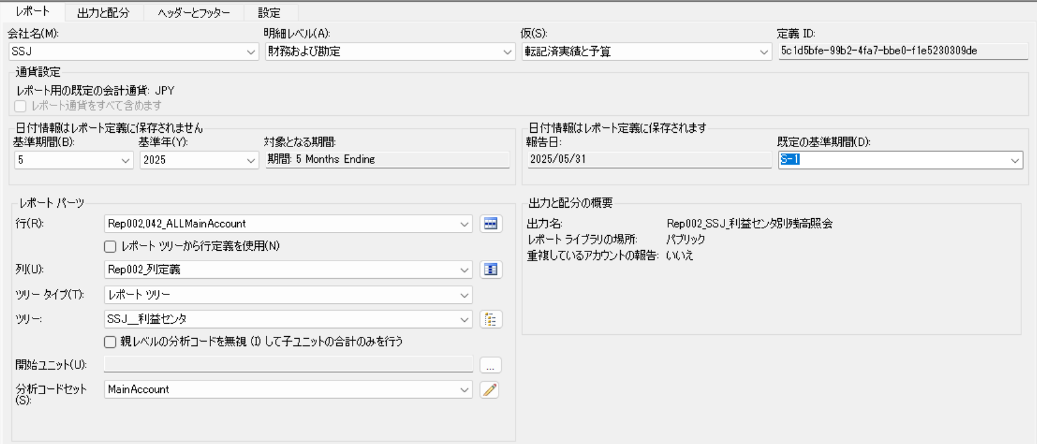
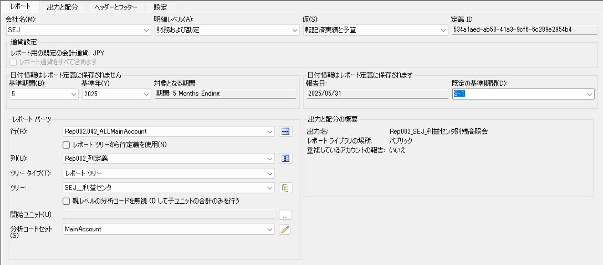
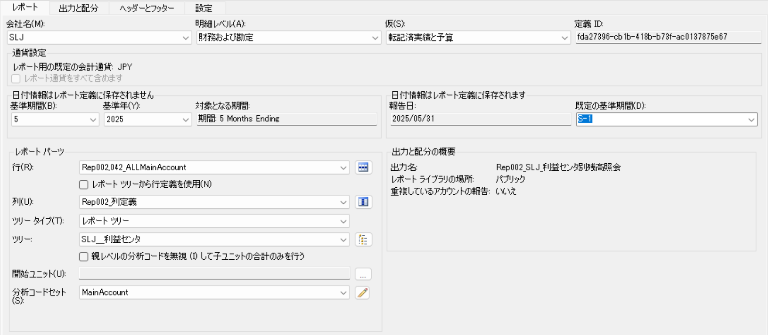

・出力と配分

〇SSJ | 〇SEJ | 〇SLJ
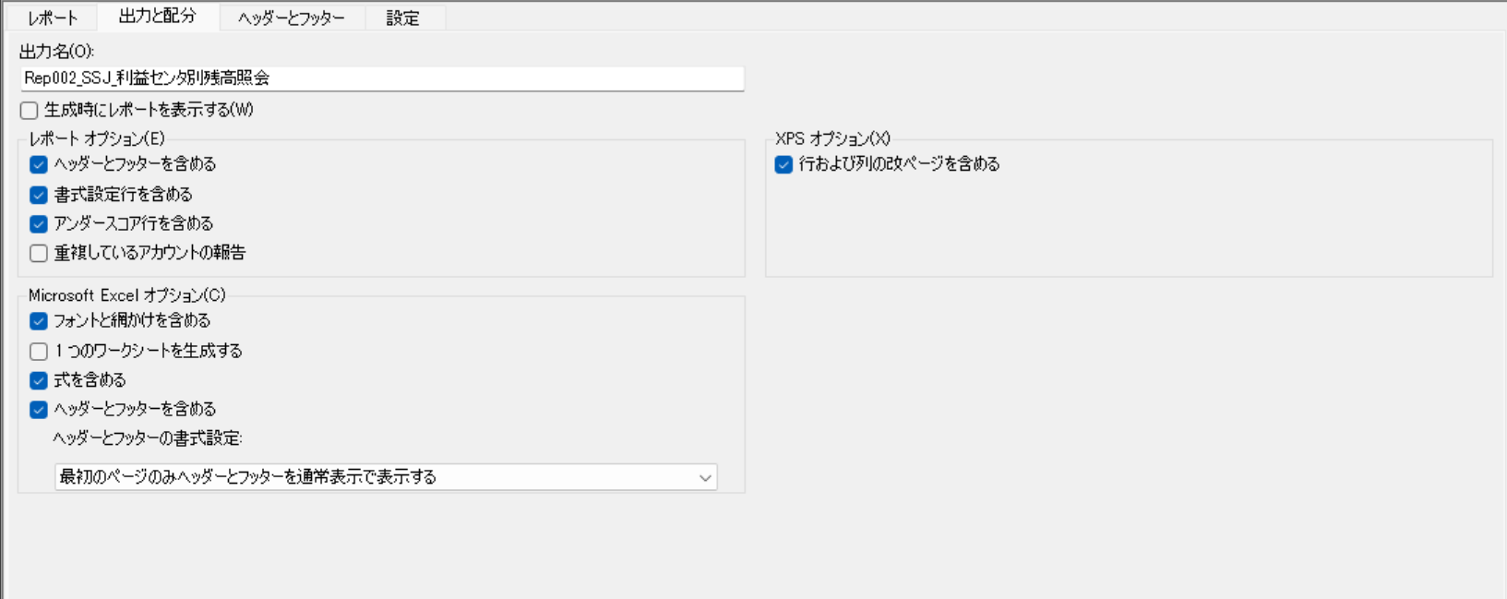
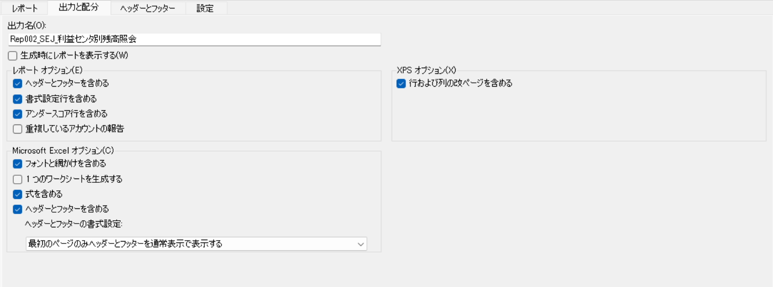
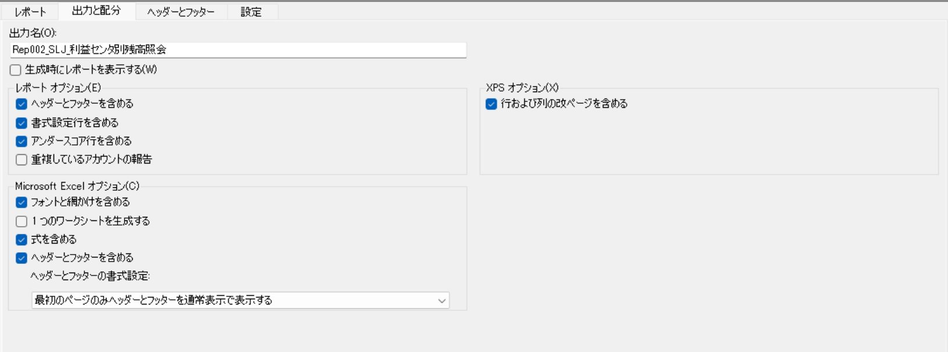

・ヘッダーとフッダー
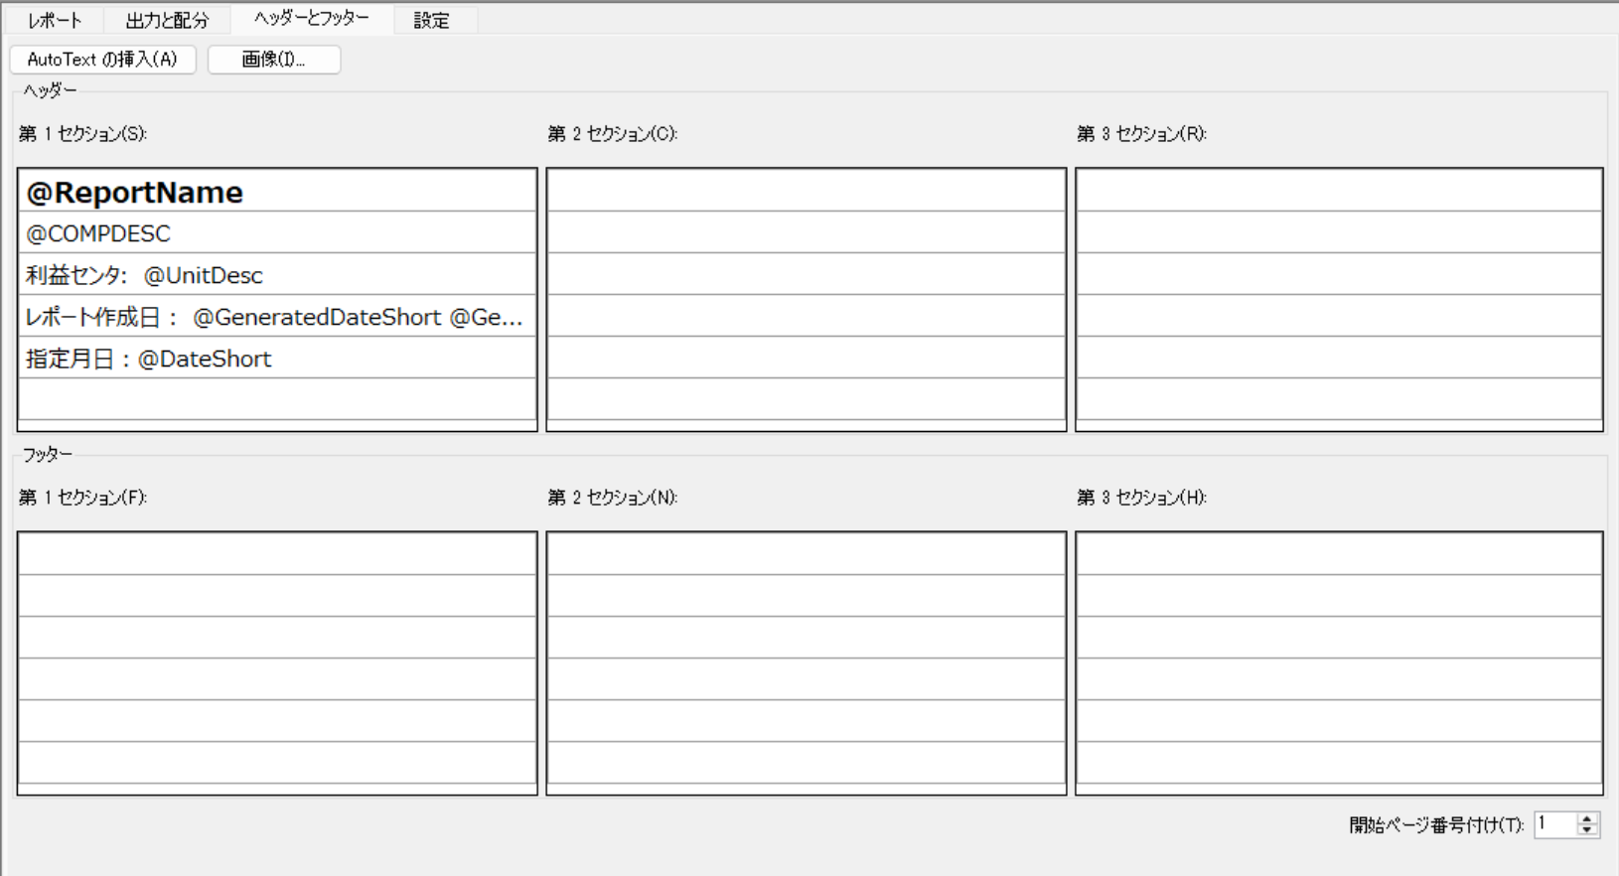

・設定
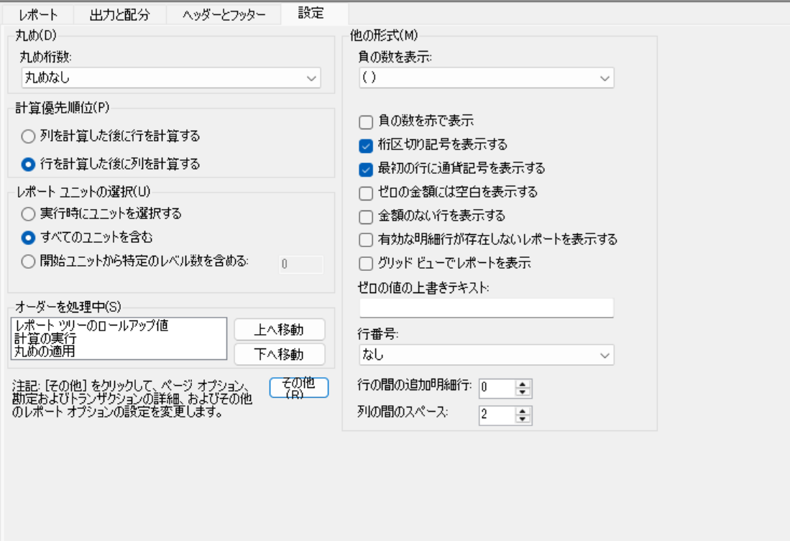

・その他

Rep002②＿レポート定義
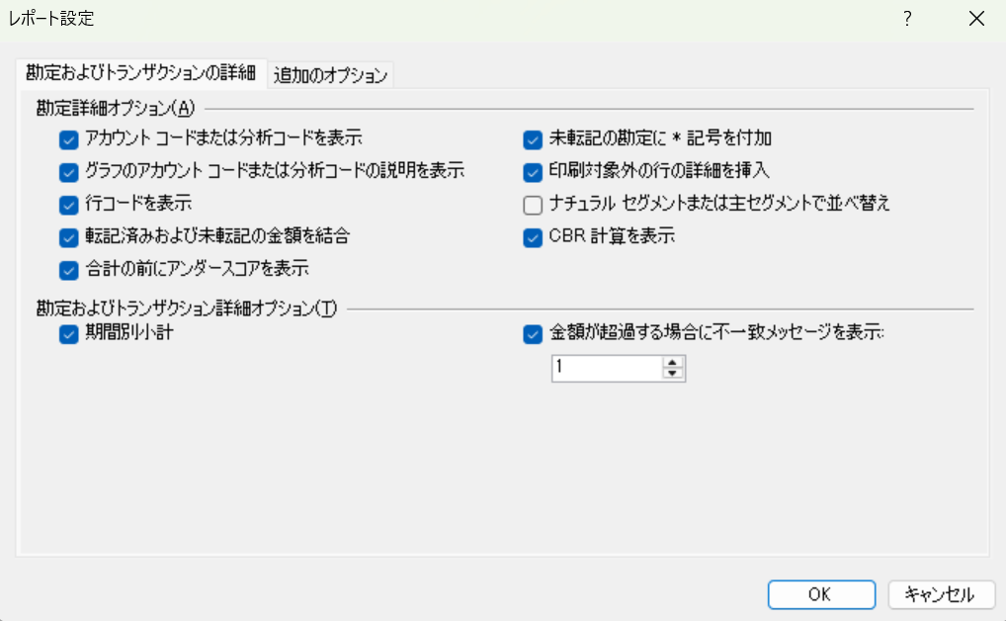

・レポート
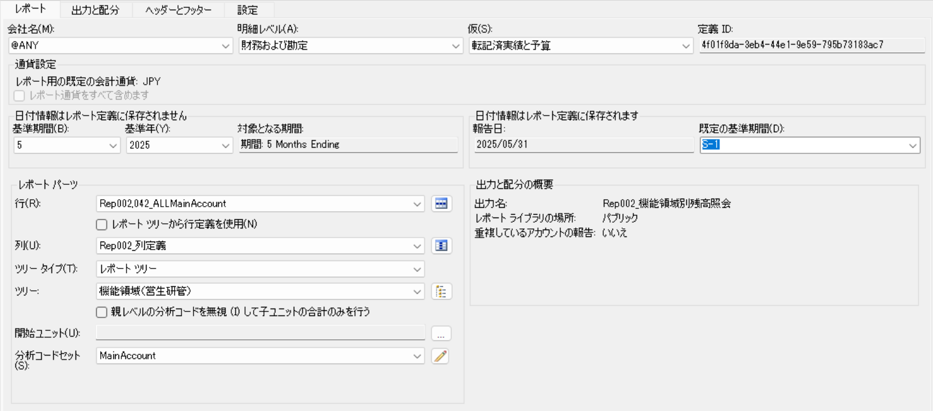

・出力と配分
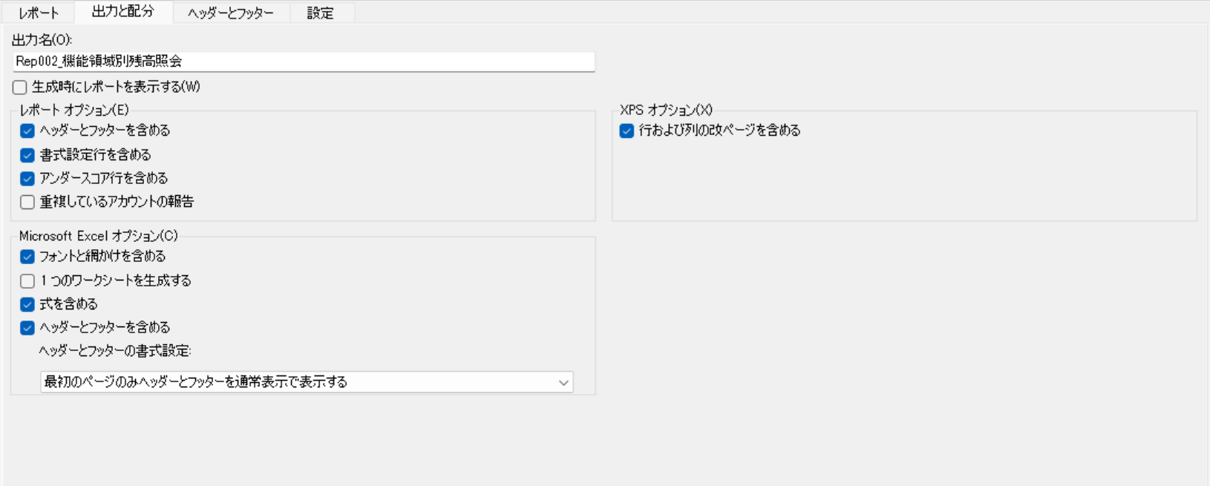

・ヘッダーとフッダー

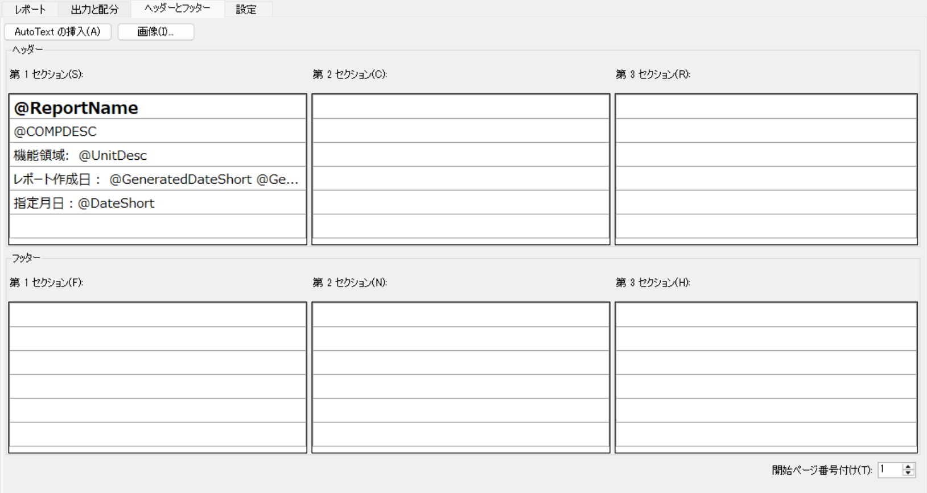

・設定
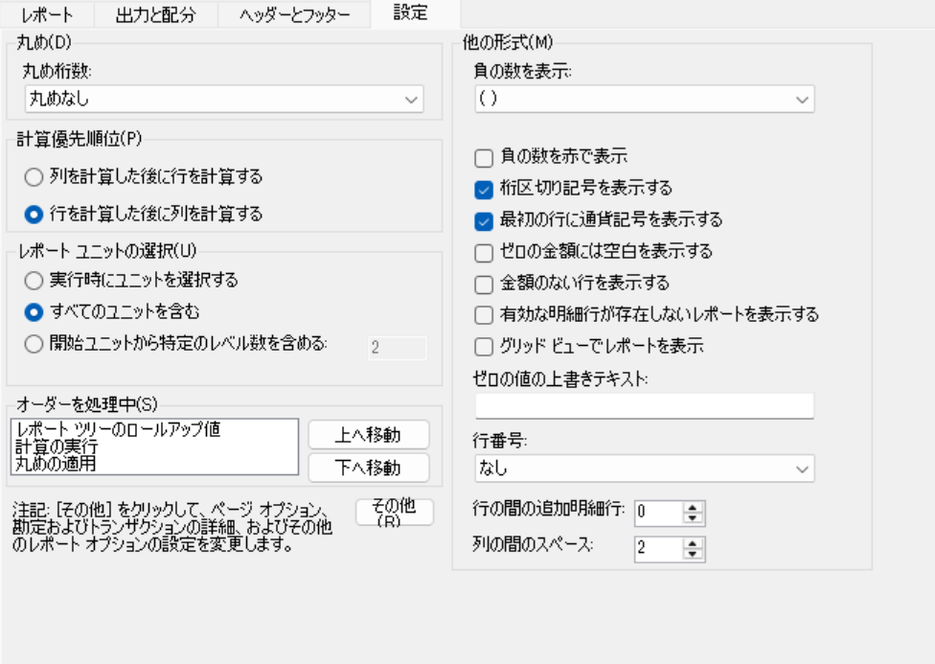

・その他

Rep004＿レポート定義

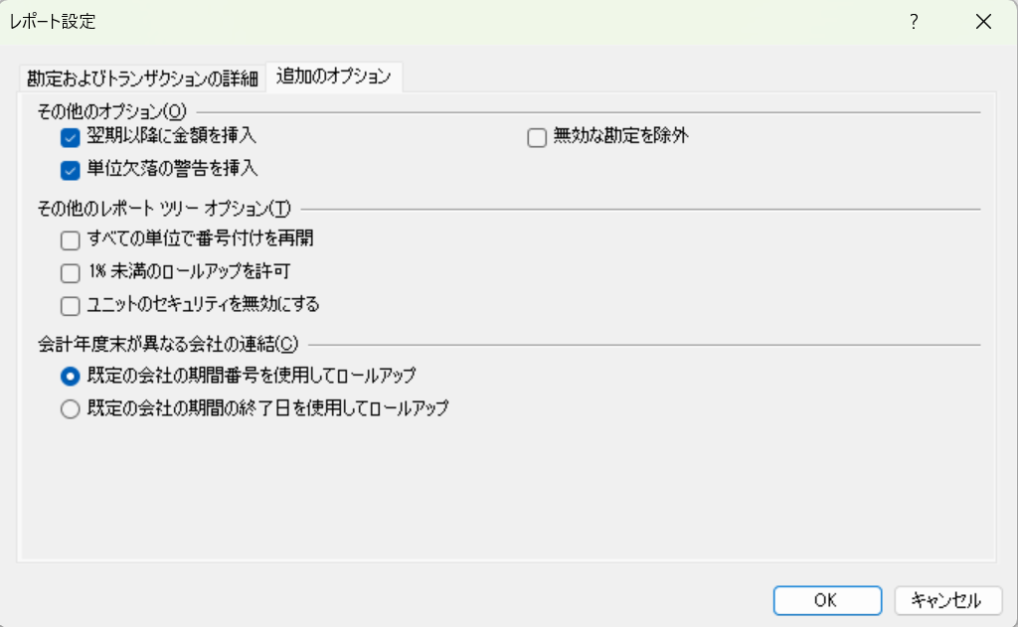
※3社別で作成。
※3社別で作成。レポートタブ以外は同様の設定。（レポートツリーとレポート名が違うだけ）

・レポート

〇SSJ | 〇SEJ | 〇SLJ
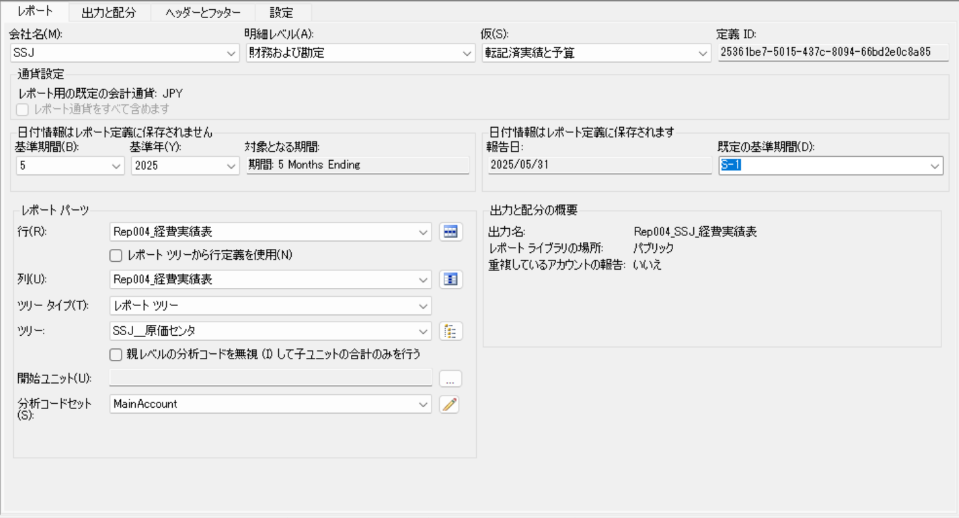
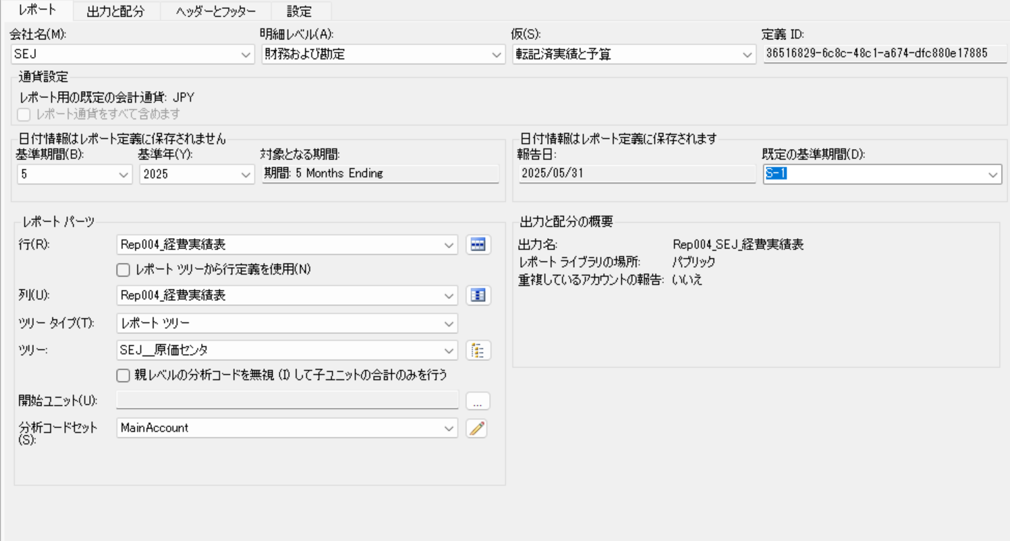
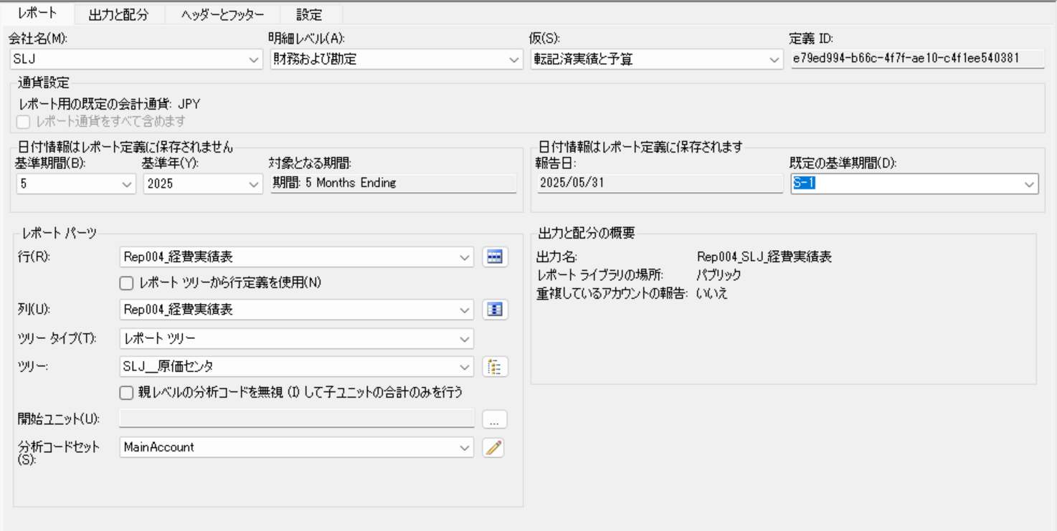

・出力と配分

〇SSJ | 〇SEJ | 〇SLJ
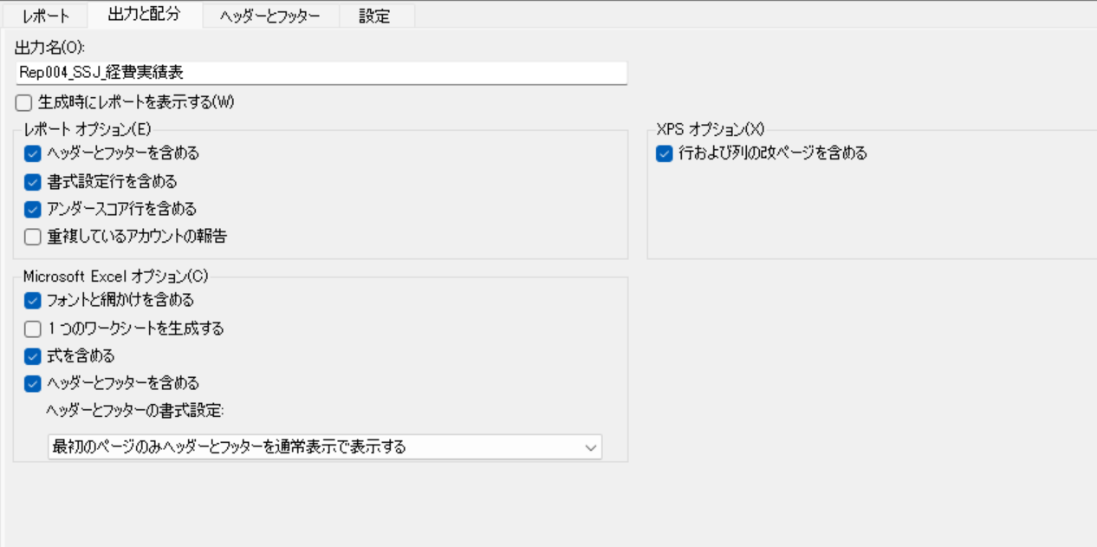
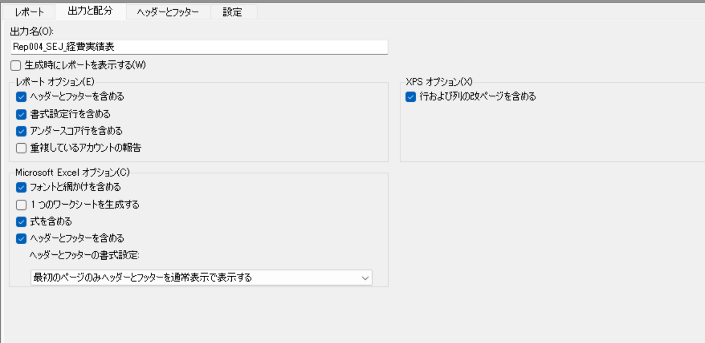
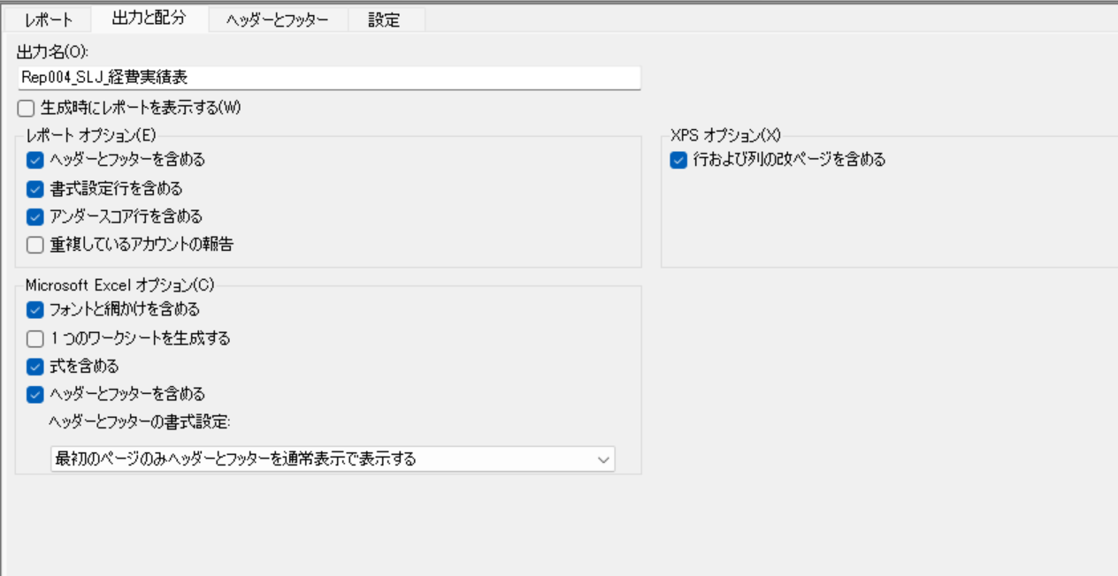

・ヘッダーとフッダー

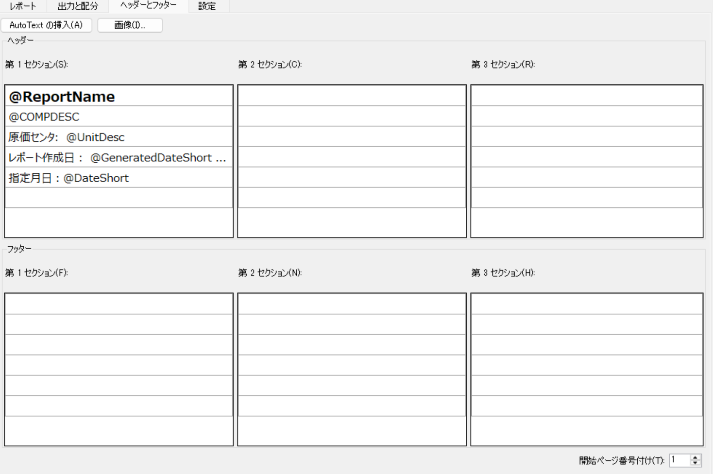

・設定

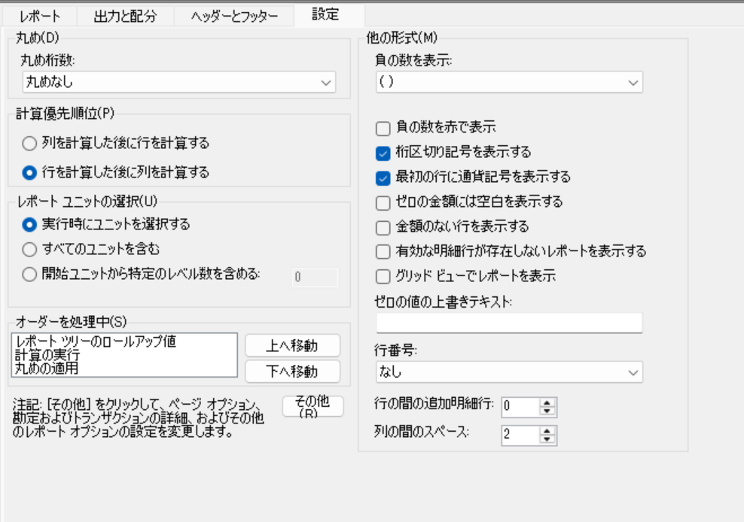

・その他

Rep007＿レポート定義


・レポート
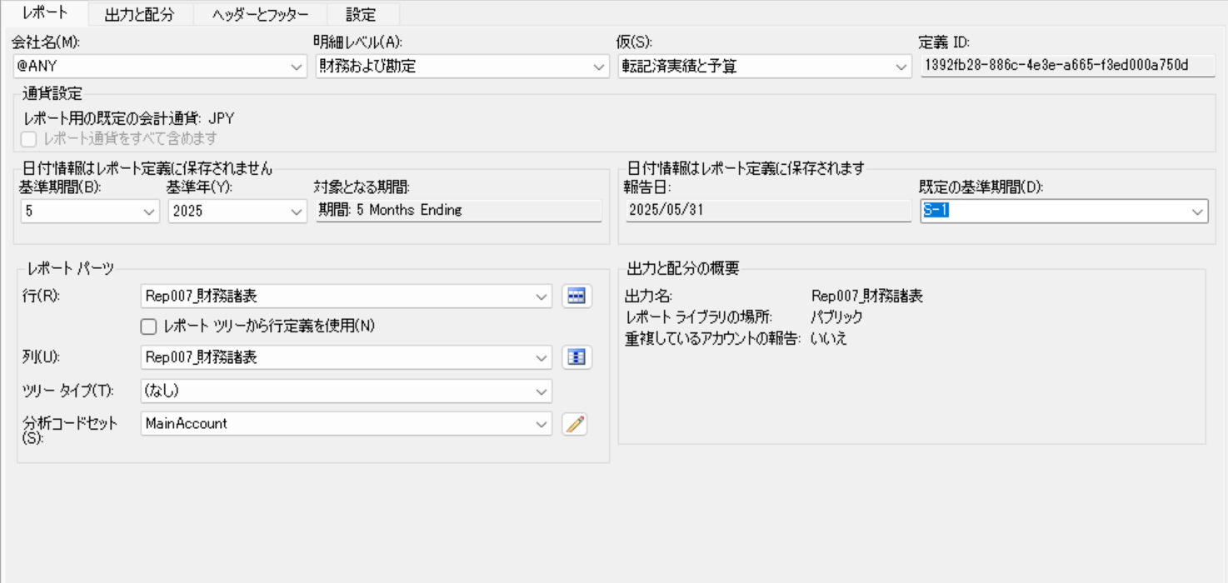

・出力と配分
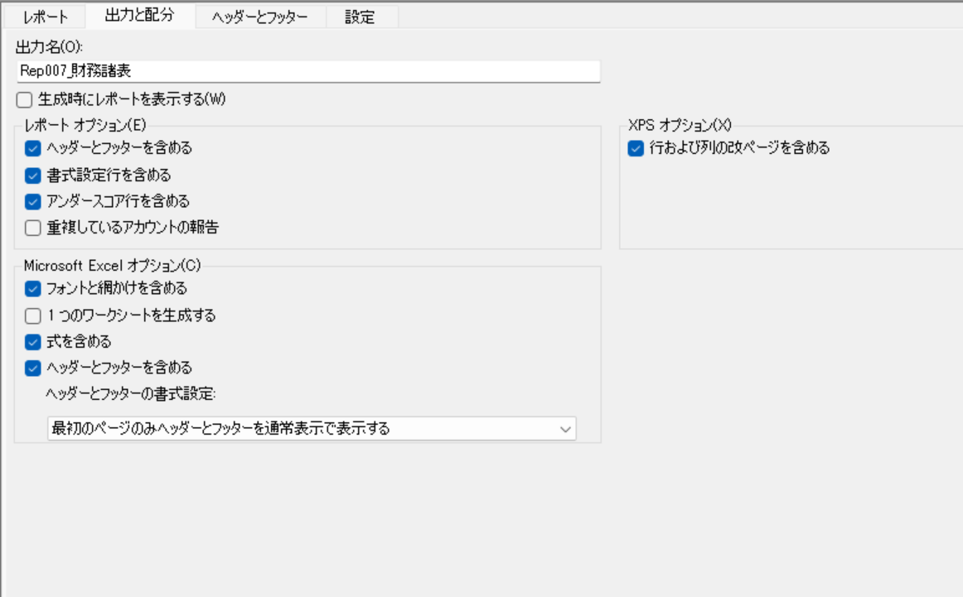

・ヘッダーとフッダー

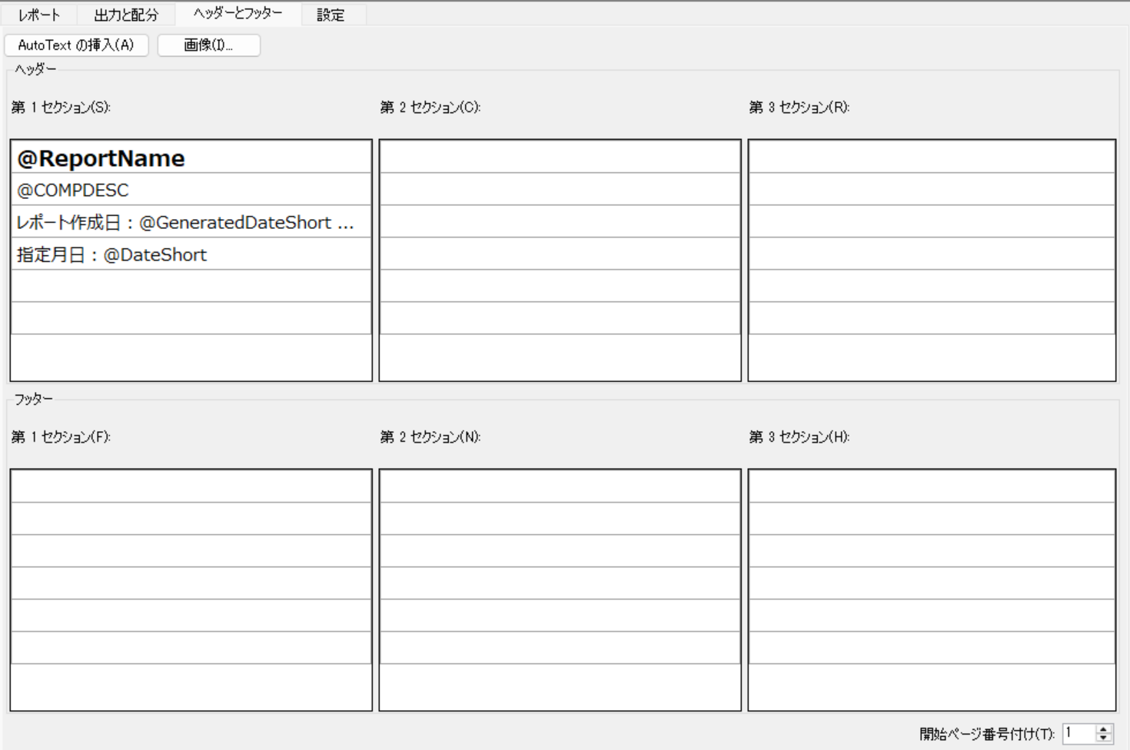

・設定


・その他

Rep010＿レポート定義

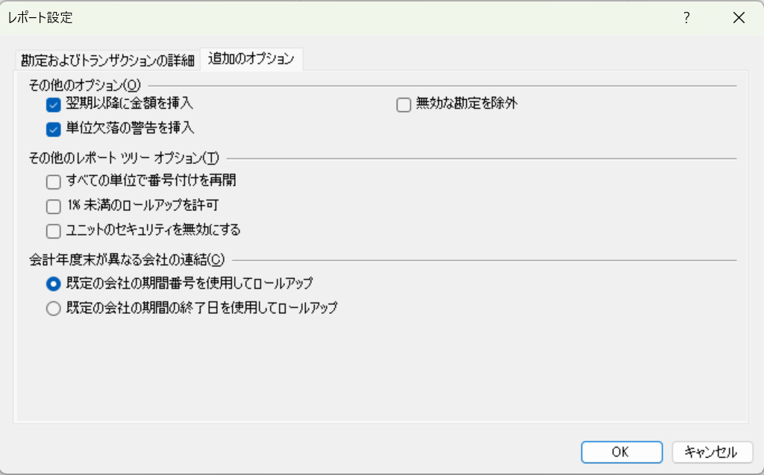
・レポート
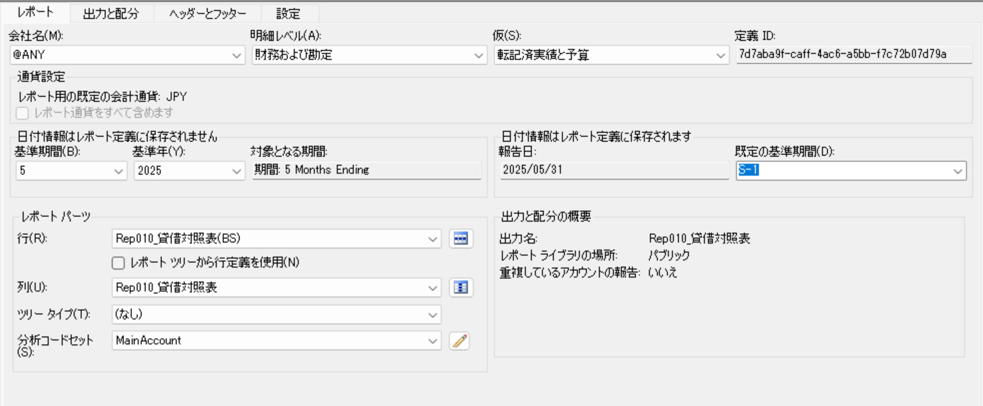

・出力と配分

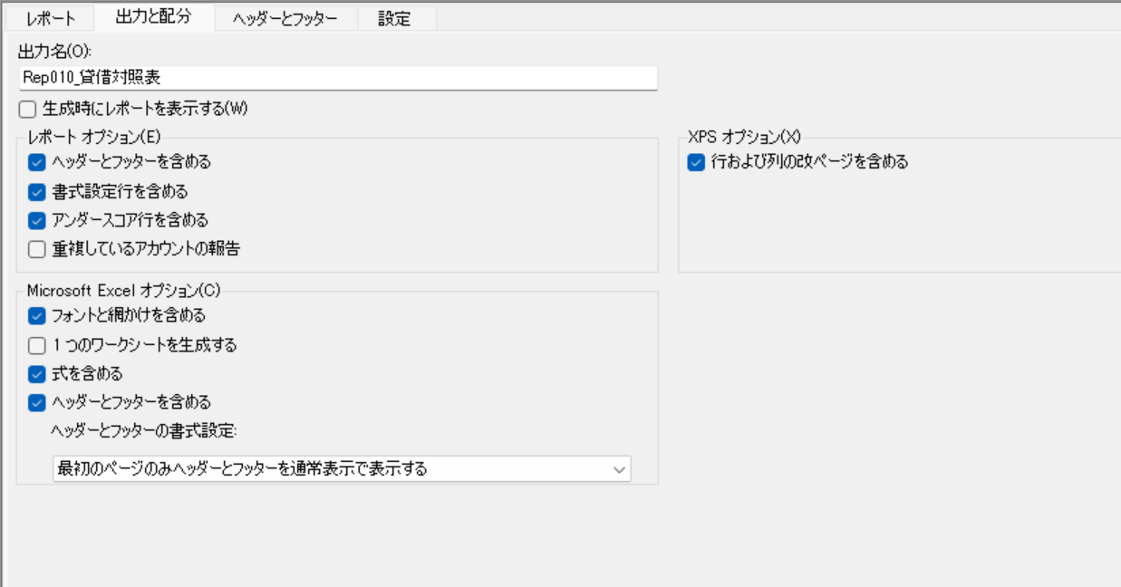

・ヘッダーとフッダー



・設定
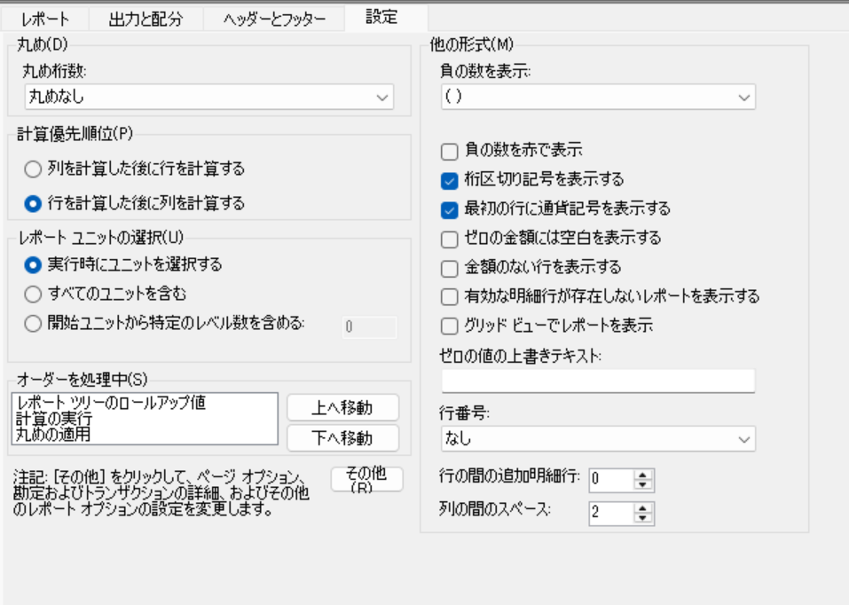

・その他

Rep021＿レポート定義


・レポート

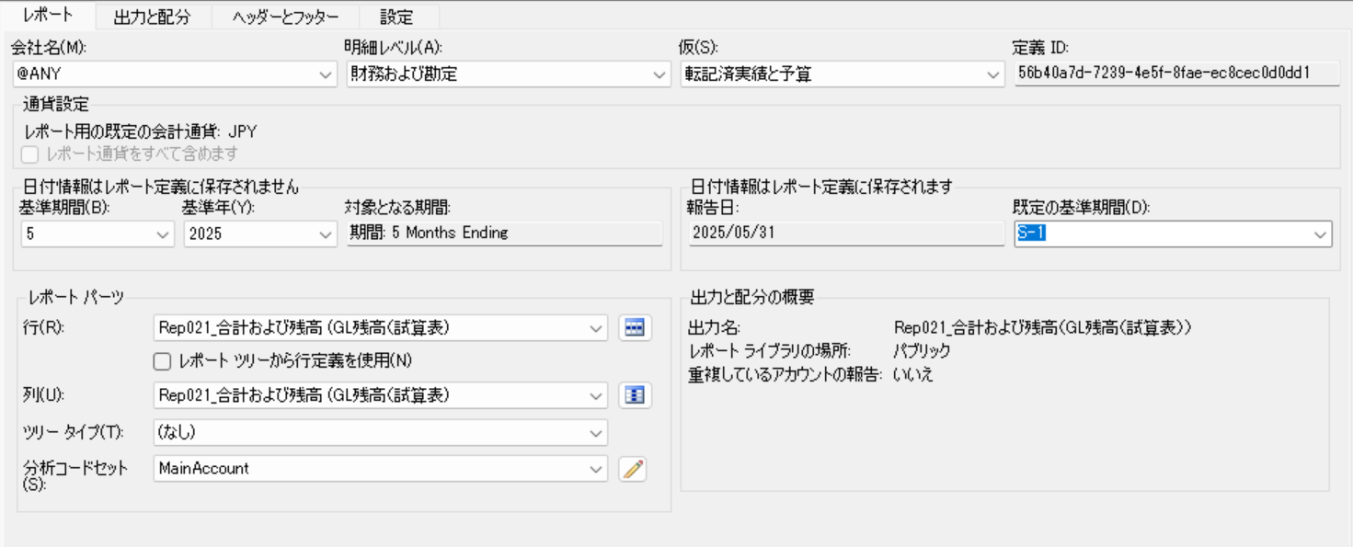

・出力と配分
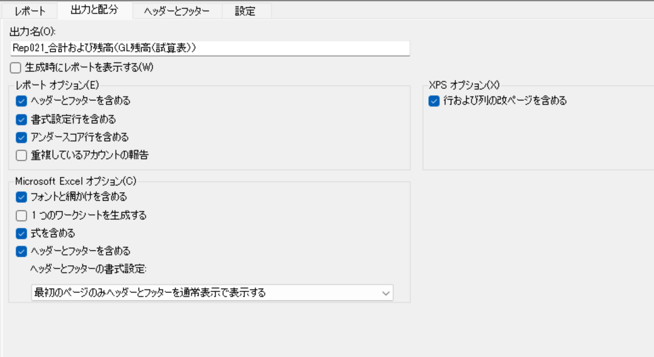

・ヘッダーとフッダー
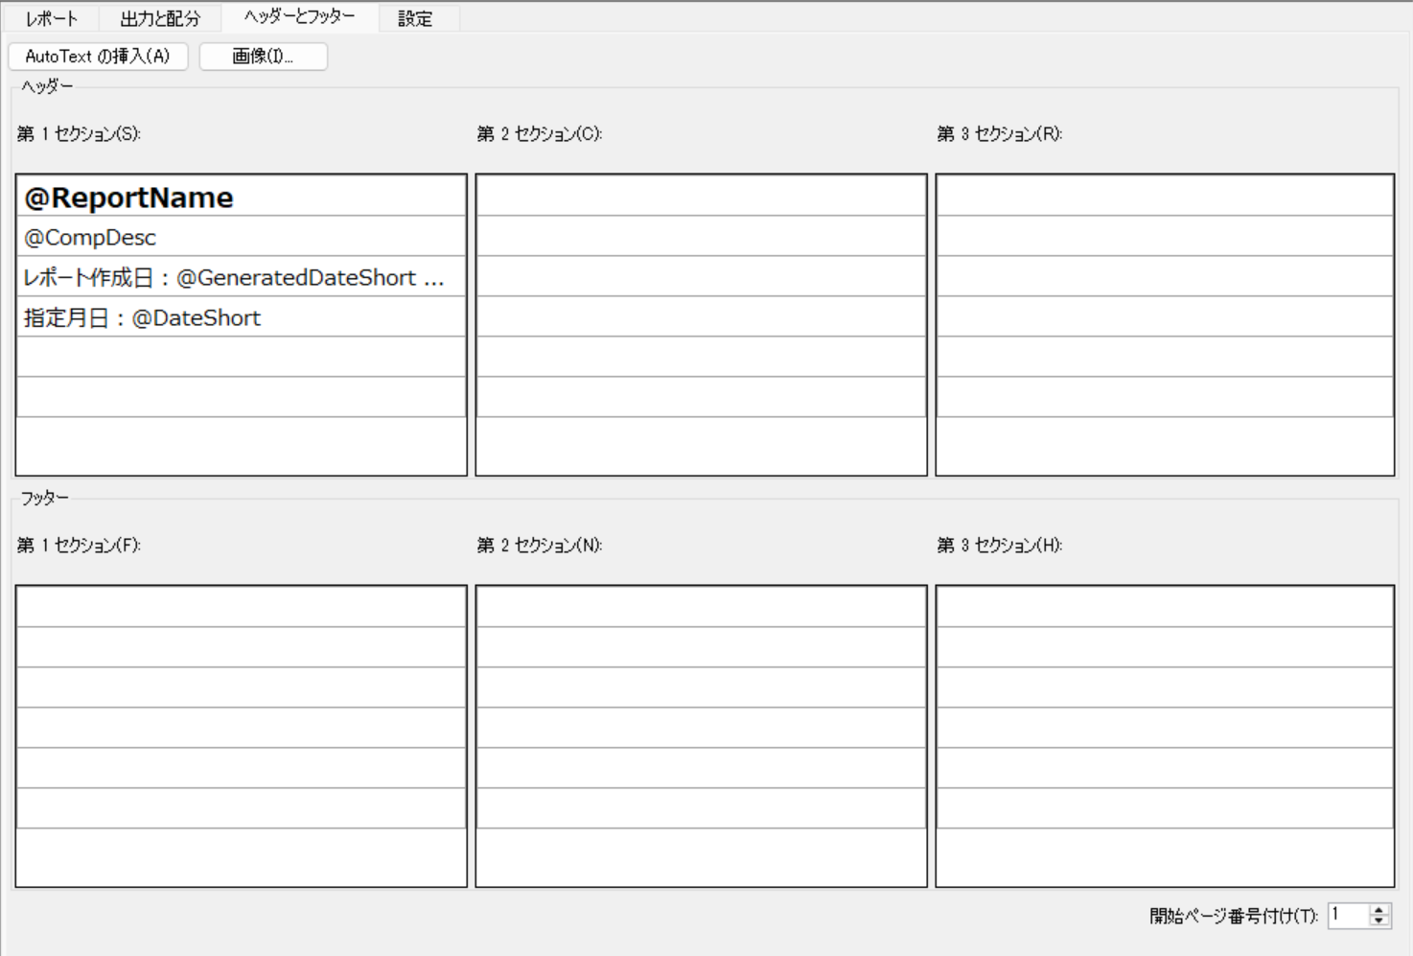

・設定
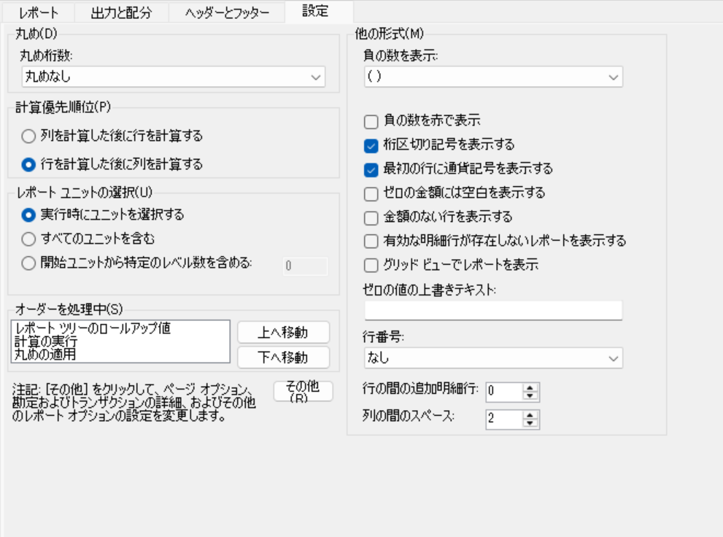

・その他

Rep021＿行定義
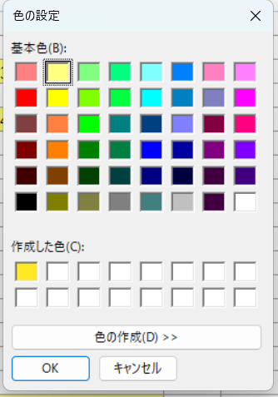
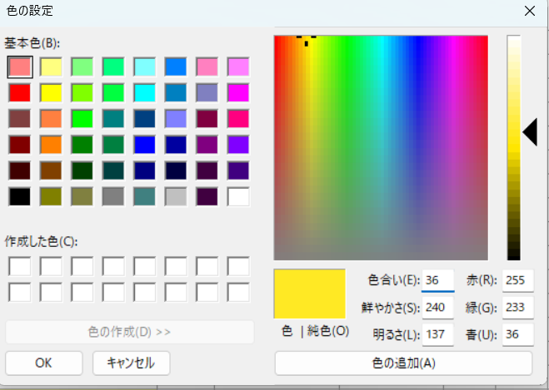
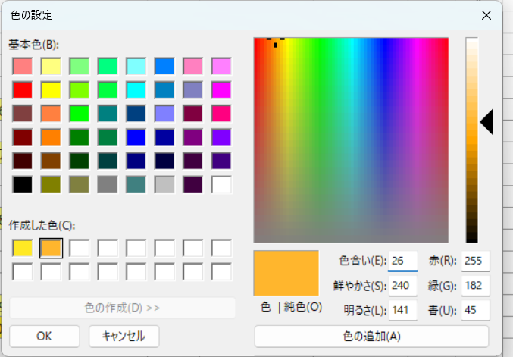
A.行コード | B.説明 | C.表示形式コード | D.関連するフォーミュラ/行または単位 | E.形式の上書き | F.通常残高 | G.印刷コントロール | H.列の制限 | I.行のモディファイアー | J.財務分析コードへのリンク
1 |  | BXB
2 | 現金 |  |  |  |  |  |  |  | +MainAccount = [1010101]
3 | 現金（サレーヌ千里中 |  |  |  |  |  |  |  | +MainAccount = [1010115]
4 | 現金（川西薬店） |  |  |  |  |  |  |  | +MainAccount = [1010116]
5 | ＊ 小計 3 0001010 | TOT | 2:04:00
6 | 当座／三菱Ｕ／大阪U |  |  |  |  |  |  |  | +MainAccount = [1020101]
7 | 当座／三菱Ｕ／大阪回 |  |  |  |  |  |  |  | +MainAccount = [1020103]
8 | 当座／みずほ／大阪 |  |  |  |  |  |  |  | +MainAccount = [1020109]
9 | 当座／三井住友／大阪 |  |  |  |  |  |  |  | +MainAccount = [1020111]
10 | 当座／横浜／大阪 |  |  |  |  |  |  |  | +MainAccount = [1020114]
11 | 当座／京都／高槻 |  |  |  |  |  |  |  | +MainAccount = [1020115]
12 | 当座／七十七／大阪 |  |  |  |  |  |  |  | +MainAccount = [1020116]
13 | 当座／北陸／大阪 |  |  |  |  |  |  |  | +MainAccount = [1020117]
14 | 当座／滋賀／阪急 |  |  |  |  |  |  |  | +MainAccount = [1020119]
15 | 当座／あおぞら／関西 |  |  |  |  |  |  |  | +MainAccount = [1020121]
16 | 当座／住友信託／大阪 |  |  |  |  |  |  |  | +MainAccount = [1020122]
17 | 当座／京信／高槻 |  |  |  |  |  |  |  | +MainAccount = [1020123]
18 | 当座／郵貯通販 |  |  |  |  |  |  |  | +MainAccount = [1020129]
19 | 当座／郵貯歯科Ｄ |  |  |  |  |  |  |  | +MainAccount = [1020130]
20 | 当座／三菱Ｕ／大阪社 |  |  |  |  |  |  |  | +MainAccount = [1020131]
21 | ＊ 小計 3 0001020 | TOT | 6:20:00
22 | 普通／三菱Ｕ／歯科 |  |  |  |  |  |  |  | +MainAccount = [1021103]
23 | 普通／三菱Ｕ／財形 |  |  |  |  |  |  |  | +MainAccount = [1021104]
24 | 普通／みずほ／大阪 |  |  |  |  |  |  |  | +MainAccount = [1021106]
25 | 普通／三井住友／高槻 |  |  |  |  |  |  |  | +MainAccount = [1021108]
26 | 普通／横浜／大阪 |  |  |  |  |  |  |  | +MainAccount = [1021112]
27 | 普通／三井住友／大阪 |  |  |  |  |  |  |  | +MainAccount = [1021113]
28 | 普通／三菱Ｕ／HS研 |  |  |  |  |  |  |  | +MainAccount = [1021114]
29 | 普通／三菱Ｕ／サレ千 |  |  |  |  |  |  |  | +MainAccount = [1021115]
30 | 普通／農林中金／大阪 |  |  |  |  |  |  |  | +MainAccount = [1021116]
31 | 普通／横浜／大阪株式 |  |  |  |  |  |  |  | +MainAccount = [1021117]
32 | 普通／山梨中央／小笠 |  |  |  |  |  |  |  | +MainAccount = [1021319]
33 | ＊ 小計 3 0001021 | TOT | 22:32:00
34 | 定期／四国／広島 |  |  |  |  |  |  |  | +MainAccount = [1022110]
35 | 定期／愛媛／新大阪 |  |  |  |  |  |  |  | +MainAccount = [1022111]
36 | ＊ 小計 3 0001022 | TOT | 34:35:00
37 | 外普通／三菱Ｕ／USD |  |  |  |  |  |  |  | +MainAccount = [1025101]
38 | 外貨通／三菱Ｕ／CHF |  |  |  |  |  |  |  | +MainAccount = [1025103]
39 | ＊ 小計 3 0001025 | TOT | 37:38:00
40 | 銀仮／振込 |  |  |  |  |  |  |  | +MainAccount = [1026101]
41 | 銀仮／支払／三菱Ｕ |  |  |  |  |  |  |  | +MainAccount = [1026201]
42 | ＊ 小計 3 0001026 | TOT | 40:41:00
43 | 手持手形 |  |  |  |  |  |  |  | +MainAccount = [1030101]
44 | 取立手／横浜／大阪 |  |  |  |  |  |  |  | +MainAccount = [1030204]
45 | ＊ 小計 3 0001030 | TOT | 43:44:00
46 | 売掛金 |  |  |  |  |  |  |  | +MainAccount = [1040101]
47 | 売掛金（経理） |  |  |  |  |  |  |  | +MainAccount = [1040102]
48 | ＊ 小計 3 0001040 | TOT | 46:47:00
49 | 製品 |  |  |  |  |  |  |  | +MainAccount = [1050101]
50 | 製品（入庫） |  |  |  |  |  |  |  | +MainAccount = [1050102]
51 | 製品（他勘定振替） |  |  |  |  |  |  |  | +MainAccount = [1050103]
52 | 製）繰棚資産原価差額 |  |  |  |  |  |  |  | +MainAccount = [1050104]
53 | 製品（在庫評価減） |  |  |  |  |  |  |  | +MainAccount = [1050105]
54 | 製品（原価差額） |  |  |  |  |  |  |  | +MainAccount = [1050106]
55 | 製）繰棚資原価差繰越 |  |  |  |  |  |  |  | +MainAccount = [1050107]
56 | ＊ 小計 3 0001050 | TOT | 49:55:00
57 | 商品（標準） |  |  |  |  |  |  |  | +MainAccount = [1060101]
58 | 仕入商品（標準） |  |  |  |  |  |  |  | +MainAccount = [1060102]
59 | 仕入商品 |  |  |  |  |  |  |  | +MainAccount = [1060103]
60 | 仕入商品値増 |  |  |  |  |  |  |  | +MainAccount = [1060104]
61 | 商品（他勘定振替） |  |  |  |  |  |  |  | +MainAccount = [1060105]
62 | 商）繰棚資原価差繰越 |  |  |  |  |  |  |  | +MainAccount = [1060106]
63 | 商）繰棚資産原価差額 |  |  |  |  |  |  |  | +MainAccount = [1060107]
64 | 商品 |  |  |  |  |  |  |  | +MainAccount = [1060108]
65 | 商品（在庫評価減） |  |  |  |  |  |  |  | +MainAccount = [1060109]
66 | 原価差額（商品） |  |  |  |  |  |  |  | +MainAccount = [1060110]
67 | 運中在庫（商品） |  |  |  |  |  |  |  | +MainAccount = [1060201]
68 | ＊ 小計 3 0001060 | TOT | 57:67
69 | 仕掛品 |  |  |  |  |  |  |  | +MainAccount = [1070101]
70 | 預け仕掛品 |  |  |  |  |  |  |  | +MainAccount = [1070102]
71 | 仕）繰棚資産原価差額 |  |  |  |  |  |  |  | +MainAccount = [1070103]
72 | 原価差額（仕掛品） |  |  |  |  |  |  |  | +MainAccount = [1070104]
73 | 仕）繰棚資原価差繰越 |  |  |  |  |  |  |  | +MainAccount = [1070105]
74 | 仕掛品(在庫評価減) |  |  |  |  |  |  |  | +MainAccount = [1070147]
75 | ＊ 小計 3 0001070 | TOT | 69:74
76 | 原材料（標準） |  |  |  |  |  |  |  | +MainAccount = [1080101]
77 | 仕入原材料（標準） |  |  |  |  |  |  |  | +MainAccount = [1080102]
78 | 仕入原材料 |  |  |  |  |  |  |  | +MainAccount = [1080104]
79 | 仕入原材料値増 |  |  |  |  |  |  |  | +MainAccount = [1080105]
80 | 原材料（他勘定） |  |  |  |  |  |  |  | +MainAccount = [1080107]
81 | 預け原材料 |  |  |  |  |  |  |  | +MainAccount = [1080108]
82 | 原）繰棚資産原価差額 |  |  |  |  |  |  |  | +MainAccount = [1080109]
83 | 原材料 |  |  |  |  |  |  |  | +MainAccount = [1080110]
84 | 原価差額（原材料） |  |  |  |  |  |  |  | +MainAccount = [1080111]
85 | 原）繰棚資原価差繰越 |  |  |  |  |  |  |  | +MainAccount = [1080112]
86 | 原材料（在庫評価減） |  |  |  |  |  |  |  | +MainAccount = [1080113]
87 | 運中在庫（原材料） |  |  |  |  |  |  |  | +MainAccount = [1080114]
88 | ＊ 小計 3 0001080 | TOT | 76:87
89 | 貯蔵品（販促物） |  |  |  |  |  |  |  | +MainAccount = [1090102]
90 | 貯蔵品（消耗品費） |  |  |  |  |  |  |  | +MainAccount = [1090105]
91 | 貯蔵品（その他） |  |  |  |  |  |  |  | +MainAccount = [1090170]
92 | ＊ 小計 3 0001090 | TOT | 89:91
93 | ＊＊ 小計 2 00010 | TOT | 5+21+33+36+39+42+45+48+56+68+75+88+92
94 | 前渡金 |  |  |  |  |  |  |  | +MainAccount = [1100101]
95 | 前払金 |  |  |  |  |  |  |  | +MainAccount = [1100201]
96 | ＊ 小計 3 0001100 | TOT | 94:95
97 | 前払（損害保険） |  |  |  |  |  |  |  | +MainAccount = [1110102]
98 | 前払（固定資産税） |  |  |  |  |  |  |  | +MainAccount = [1110103]
99 | 前払（労働保険） |  |  |  |  |  |  |  | +MainAccount = [1110104]
100 | 前払（家賃） |  |  |  |  |  |  |  | +MainAccount = [1110105]
101 | 前払（その他） |  |  |  |  |  |  |  | +MainAccount = [1110170]
102 | ＊ 小計 3 0001110 | TOT | 97:101
103 | 未収利息（貸付金） |  |  |  |  |  |  |  | +MainAccount = [1120101]
104 | ＊ 小計 3 0001120 | TOT | 103
105 | 短期貸付金（ＳHA） |  |  |  |  |  |  |  | +MainAccount = [1130113]
106 | 短期貸付金（ VIS） |  |  |  |  |  |  |  | +MainAccount = [1130123]
107 | 一年回長貸（ SSSA) |  |  |  |  |  |  |  | +MainAccount = [1130306]
108 | ＊ 小計 3 0001130 | TOT | 105:107
109 | 未収入金 |  |  |  |  |  |  |  | +MainAccount = [1140101]
110 | 未収入金ＪＣＢ |  |  |  |  |  |  |  | +MainAccount = [1140103]
111 | 未収入金三井住友 |  |  |  |  |  |  |  | +MainAccount = [1140104]
112 | 未収入金ＵＦＪニコス |  |  |  |  |  |  |  | +MainAccount = [1140105]
113 | 未収入金りそなＶＩ |  |  |  |  |  |  |  | +MainAccount = [1140106]
114 | 未収入金ダイナーズ |  |  |  |  |  |  |  | +MainAccount = [1140107]
115 | ＊ 小計 3 0001140 | TOT | 109:114
116 | 仮払金（社員経費） |  |  |  |  |  |  |  | +MainAccount = [1150101]
117 | 仮払金（星陽会） |  |  |  |  |  |  |  | +MainAccount = [1150102]
118 | 仮払金（給料・定期代 |  |  |  |  |  |  |  | +MainAccount = [1150103]
119 | 仮払金（定額） |  |  |  |  |  |  |  | +MainAccount = [1150104]
120 | 仮払金（予納金） |  |  |  |  |  |  |  | +MainAccount = [1150105]
121 | 仮払金（一般） |  |  |  |  |  |  |  | +MainAccount = [1150106]
122 | 仮払金（持株会） |  |  |  |  |  |  |  | +MainAccount = [1150107]
123 | 立替金シンガ（人件費 |  |  |  |  |  |  |  | +MainAccount = [1150117]
124 | 立替金SSSA（人件費 |  |  |  |  |  |  |  | +MainAccount = [1150118]
125 | 立替金SSA（人件費 |  |  |  |  |  |  |  | +MainAccount = [1150120]
126 | 仮払金（シカゴオフィ |  |  |  |  |  |  |  | +MainAccount = [1150121]
127 | 仮払金（ＬＵＸ） |  |  |  |  |  |  |  | +MainAccount = [1150125]
128 | 立替金上海（人件費 |  |  |  |  |  |  |  | +MainAccount = [1150139]
129 | 立替金（経費） |  |  |  |  |  |  |  | +MainAccount = [1150140]
130 | 立替金SMI（経費） |  |  |  |  |  |  |  | +MainAccount = [1150143]
131 | 立替金SLJ（経費） |  |  |  |  |  |  |  | +MainAccount = [1150144]
132 | 立替金ＳＡＩ |  |  |  |  |  |  |  | +MainAccount = [1150145]
133 | 立替金ＬＵＸ（経費） |  |  |  |  |  |  |  | +MainAccount = [1150146]
134 | 立替金健保（経費） |  |  |  |  |  |  |  | +MainAccount = [1150149]
135 | 立替金財団（経費） |  |  |  |  |  |  |  | +MainAccount = [1150151]
136 | 立替金星和（経費） |  |  |  |  |  |  |  | +MainAccount = [1150153]
137 | 立替金邦星（経費） |  |  |  |  |  |  |  | +MainAccount = [1150154]
138 | 立替金上海（経費） |  |  |  |  |  |  |  | +MainAccount = [1150156]
139 | 立替金SSSA（経費） |  |  |  |  |  |  |  | +MainAccount = [1150157]
140 | 立替金ＳＥＪ（経費） |  |  |  |  |  |  |  | +MainAccount = [1150161]
141 | 立替金SSA（経費） |  |  |  |  |  |  |  | +MainAccount = [1150163]
142 | 立替金シンガ（経費） |  |  |  |  |  |  |  | +MainAccount = [1150166]
143 | 立替金ツバメ（経費） |  |  |  |  |  |  |  | +MainAccount = [1150170]
144 | 立替金SESA（経費） |  |  |  |  |  |  |  | +MainAccount = [1150172]
145 | 立替金SEI（経費） |  |  |  |  |  |  |  | +MainAccount = [1150174]
146 | 立替金SGZ（経費） |  |  |  |  |  |  |  | +MainAccount = [1150177]
147 | 振替勘定 |  |  |  |  |  |  |  | +MainAccount = [1150201]
148 | 仮払消費税 |  |  |  |  |  |  |  | +MainAccount = [1150301]
149 | ＊ 小計 3 0001150 | TOT | 116:148
150 | 貸倒引当金（流動） |  |  |  |  |  |  |  | +MainAccount = [1160101]
151 | ＊ 小計 3 0001160 | TOT | 150
152 | 繰延税金資産（流動） |  |  |  |  |  |  |  | +MainAccount = [1180101]
153 | ＊ 小計 3 0001180 | TOT | 152
154 | 固定資産圧縮損 |  |  |  |  |  |  |  | +MainAccount = [1190101]
155 | ＊ 小計 3 0001190 | TOT | 154
156 | ＊＊ 小計 2 00011 | TOT | 96+102+104+108+115+149+151+153+155
157 | 返品資産 |  |  |  |  |  |  |  | +MainAccount = [1200101]
158 | ＊ 小計 3 0001200 | TOT | 157
159 | ＊＊ 小計 2 00012 | TOT | 158
160 | 建物 |  |  |  |  |  |  |  | +MainAccount = [1310101]
161 | 建物付属 |  |  |  |  |  |  |  | +MainAccount = [1310102]
162 | 建物（決算） |  |  |  |  |  |  |  | +MainAccount = [1310103]
163 | 建物付属(決算） |  |  |  |  |  |  |  | +MainAccount = [1310104]
164 | 構築物 |  |  |  |  |  |  |  | +MainAccount = [1310201]
165 | 機械装置 |  |  |  |  |  |  |  | +MainAccount = [1310301]
166 | 車輌運搬具 |  |  |  |  |  |  |  | +MainAccount = [1310401]
167 | 什器備品 |  |  |  |  |  |  |  | +MainAccount = [1310501]
168 | 金型 |  |  |  |  |  |  |  | +MainAccount = [1310502]
169 | 土地 |  |  |  |  |  |  |  | +MainAccount = [1310601]
170 | リース資産（生産設備 |  |  |  |  |  |  |  | +MainAccount = [1310651]
171 | リース資産（ＯＡ） |  |  |  |  |  |  |  | +MainAccount = [1310653]
172 | リース資産（その他有 |  |  |  |  |  |  |  | +MainAccount = [1310654]
173 | リース資産（建物） |  |  |  |  |  |  |  | +MainAccount = [1310655]
174 | リース資産（山梨設備 |  |  |  |  |  |  |  | +MainAccount = [1310657]
175 | 建設仮勘定 |  |  |  |  |  |  |  | +MainAccount = [1310701]
176 | 建設仮勘定(決算) |  |  |  |  |  |  |  | +MainAccount = [1310702]
177 | 建物付属決済勘定 |  |  |  |  |  |  |  | +MainAccount = [1310802]
178 | 構築物決済勘定 |  |  |  |  |  |  |  | +MainAccount = [1310803]
179 | 機械装置決済勘定 |  |  |  |  |  |  |  | +MainAccount = [1310804]
180 | 車両運搬具決済勘定 |  |  |  |  |  |  |  | +MainAccount = [1310805]
181 | 什器備品決済勘定 |  |  |  |  |  |  |  | +MainAccount = [1310806]
182 | 金型決済勘定 |  |  |  |  |  |  |  | +MainAccount = [1310807]
183 | 建仮決済勘定 |  |  |  |  |  |  |  | +MainAccount = [1310809]
184 | ＊ 小計 3 0001310 | TOT | 160:183
185 | 商標権 |  |  |  |  |  |  |  | +MainAccount = [1320101]
186 | 特許権 |  |  |  |  |  |  |  | +MainAccount = [1320201]
187 | 電話加入権 |  |  |  |  |  |  |  | +MainAccount = [1320301]
188 | ソフトウェア |  |  |  |  |  |  |  | +MainAccount = [1320401]
189 | 無形固定資産／その他 |  |  |  |  |  |  |  | +MainAccount = [1320501]
190 | ソフトウェア仮勘定 |  |  |  |  |  |  |  | +MainAccount = [1320701]
191 | ソフト仮勘定（決算） |  |  |  |  |  |  |  | +MainAccount = [1320702]
192 | 特許権決済勘定 |  |  |  |  |  |  |  | +MainAccount = [1320802]
193 | ソフトウエア決済勘定 |  |  |  |  |  |  |  | +MainAccount = [1320804]
194 | ソフト（仮）決済勘定 |  |  |  |  |  |  |  | +MainAccount = [1320807]
195 | ＊ 小計 3 0001320 | TOT | 185:194
196 | 投資有価証券（株式） |  |  |  |  |  |  |  | +MainAccount = [1330101]
197 | 投資有価証券（非上場 |  |  |  |  |  |  |  | +MainAccount = [1330102]
198 | 投有証券（関連サンブ |  |  |  |  |  |  |  | +MainAccount = [1330142]
199 | 子会社株式（ＳＡＩ） |  |  |  |  |  |  |  | +MainAccount = [1330201]
200 | 子会社株式（ＳＭＩ） |  |  |  |  |  |  |  | +MainAccount = [1330202]
201 | 子会社株式（ＬＵＸ） |  |  |  |  |  |  |  | +MainAccount = [1330203]
202 | 子会社株式（上海） |  |  |  |  |  |  |  | +MainAccount = [1330206]
203 | 子会社株式（ SSSA） |  |  |  |  |  |  |  | +MainAccount = [1330208]
204 | 子会社株式（ＶＩＳ ) |  |  |  |  |  |  |  | +MainAccount = [1330211]
205 | 出資金 |  |  |  |  |  |  |  | +MainAccount = [1330301]
206 | 長期貸付金（ SSSA) |  |  |  |  |  |  |  | +MainAccount = [1330415]
207 | 長期貸付金（ VIS) |  |  |  |  |  |  |  | +MainAccount = [1330417]
208 | 長期前払費用 |  |  |  |  |  |  |  | +MainAccount = [1330501]
209 | 長期前払費用決済勘定 |  |  |  |  |  |  |  | +MainAccount = [1330601]
210 | 投資／敷金／決済 |  |  |  |  |  |  |  | +MainAccount = [1330901]
211 | 投資その他（生保） |  |  |  |  |  |  |  | +MainAccount = [1330801]
212 | 投資その他（敷金） |  |  |  |  |  |  |  | +MainAccount = [1330812]
213 | 投資その他（会員権） |  |  |  |  |  |  |  | +MainAccount = [1330813]
214 | 投資他（敷金・保証金 |  |  |  |  |  |  |  | +MainAccount = [1330814]
215 | その他の投資(その他) |  |  |  |  |  |  |  | +MainAccount = [1330815]
216 | ＊ 小計 3 0001330 | TOT | 196:215
217 | 保証金 |  |  |  |  |  |  |  | +MainAccount = [1331101]
218 | 貸倒引当金（固定） |  |  |  |  |  |  |  | +MainAccount = [1331201]
219 | 繰延税金資産（固定） |  |  |  |  |  |  |  | +MainAccount = [1331301]
220 | ＊ 小計 3 0001331 | TOT | 217:219
221 | ＊＊ 小計 2 00013 | TOT | 184+195+216+220
222 | 支払手形／三菱Ｕ |  |  |  |  |  |  |  | +MainAccount = [2010101]
223 | 支払手形義務見返 |  |  |  |  |  |  |  | +MainAccount = [2010201]
224 | ＊ 小計 3 0002010 | TOT | 222:223
225 | 買掛金 |  |  |  |  |  |  |  | +MainAccount = [2030101]
226 | 買掛金／ファクタリン |  |  |  |  |  |  |  | +MainAccount = [2030103]
227 | ＊ 小計 3 0002030 | TOT | 225:226
228 | 短期借入金／横浜 |  |  |  |  |  |  |  | +MainAccount = [2040105]
229 | 短期借入金／京都 |  |  |  |  |  |  |  | +MainAccount = [2040106]
230 | 短期借入金／七十七 |  |  |  |  |  |  |  | +MainAccount = [2040107]
231 | 短期借入金／住友信託 |  |  |  |  |  |  |  | +MainAccount = [2040109]
232 | ＊ 小計 3 0002040 | TOT | 228:231
233 | 一年内長借／三菱Ｕ |  |  |  |  |  |  |  | +MainAccount = [2050101]
234 | 一年内長借／みずほ |  |  |  |  |  |  |  | +MainAccount = [2050102]
235 | 一年内長借／三井住友 |  |  |  |  |  |  |  | +MainAccount = [2050103]
236 | 一年内長借／横浜 |  |  |  |  |  |  |  | +MainAccount = [2050105]
237 | 一年内長借／京都 |  |  |  |  |  |  |  | +MainAccount = [2050106]
238 | 一年内長借／七十七 |  |  |  |  |  |  |  | +MainAccount = [2050107]
239 | 一年内長借／住友信託 |  |  |  |  |  |  |  | +MainAccount = [2050109]
240 | 一年内長借／日本生命 |  |  |  |  |  |  |  | +MainAccount = [2050112]
241 | ＊ 小計 3 0002050 | TOT | 233:240
242 | リース債務（ 流動） |  |  |  |  |  |  |  | +MainAccount = [2065101]
243 | ＊ 小計 3 0002065 | TOT | 242
244 | 未払金（ 設備） |  |  |  |  |  |  |  | +MainAccount = [2070101]
245 | 未払金（ 経理） |  |  |  |  |  |  |  | +MainAccount = [2070102]
246 | 未払金（ ファクタ設備 |  |  |  |  |  |  |  | +MainAccount = [2070103]
247 | 未払事業所税 |  |  |  |  |  |  |  | +MainAccount = [2070105]
248 | 未払消費税 |  |  |  |  |  |  |  | +MainAccount = [2070106]
249 | 未払金(配当金） |  |  |  |  |  |  |  | +MainAccount = [2070107]
250 | 未払金 |  |  |  |  |  |  |  | +MainAccount = [2070108]
251 | 未払金（ 社員経費） |  |  |  |  |  |  |  | +MainAccount = [2070109]
252 | 未払金（ ファクタ経費 |  |  |  |  |  |  |  | +MainAccount = [2070110]
253 | 未払金（ ＶＩＳＡ） |  |  |  |  |  |  |  | +MainAccount = [2070111]
254 | 未払金（ ＪＴＢ） |  |  |  |  |  |  |  | +MainAccount = [2070112]
255 | 未払金（ リース料消費 |  |  |  |  |  |  |  | +MainAccount = [2070114]
256 | 未払金（ 販促費） |  |  |  |  |  |  |  | +MainAccount = [2070116]
257 | 未払金（ リベート他） |  |  |  |  |  |  |  | +MainAccount = [2070201]
258 | 未払リベート（一般） |  |  |  |  |  |  |  | +MainAccount = [2070202]
259 | 未払リベート政策完目 |  |  |  |  |  |  |  | +MainAccount = [2070203]
260 | ＊ 小計 3 0002070 | TOT | 244:259
261 | 未払費用（ 経理） |  |  |  |  |  |  |  | +MainAccount = [2080102]
262 | ＊ 小計 3 0002080 | TOT | 261
263 | 未払費用（借入利息） |  |  |  |  |  |  |  | +MainAccount = [2081001]
264 | 未払費用（保証金利息 |  |  |  |  |  |  |  | +MainAccount = [2081003]
265 | ＊ 小計 3 0002081 | TOT | 263:264
266 | 未払費用（給料） |  |  |  |  |  |  |  | +MainAccount = [2082002]
267 | 未払（健康保険料） |  |  |  |  |  |  |  | +MainAccount = [2082003]
268 | 未払（厚生年金） |  |  |  |  |  |  |  | +MainAccount = [2082004]
269 | 未払（雇用保険料） |  |  |  |  |  |  |  | +MainAccount = [2082005]
270 | 未払（労災保険料） |  |  |  |  |  |  |  | +MainAccount = [2082006]
271 | 未払給料（期末） |  |  |  |  |  |  |  | +MainAccount = [2082007]
272 | 未払健康保険（期末） |  |  |  |  |  |  |  | +MainAccount = [2082008]
273 | 未払厚生年金（期末） |  |  |  |  |  |  |  | +MainAccount = [2082009]
274 | 未払（賞与法定福利) |  |  |  |  |  |  |  | +MainAccount = [2082012]
275 | 未払確定拠出（期末） |  |  |  |  |  |  |  | +MainAccount = [2082014]
276 | ＊ 小計 3 0002082 | TOT | 266:275
277 | 未払リベート（ 自計） |  |  |  |  |  |  |  | +MainAccount = [2083001]
278 | 未払費用リベート政策 |  |  |  |  |  |  |  | +MainAccount = [2083004]
279 | 未払費用リベート完目 |  |  |  |  |  |  |  | +MainAccount = [2083005]
280 | ＊ 小計 3 0002083 | TOT | 277:279
281 | 未払費用（ 基本手数料 |  |  |  |  |  |  |  | +MainAccount = [2084001]
282 | ＊ 小計 3 0002084 | TOT | 281
283 | 未払ロイヤ（ミッフィ |  |  |  |  |  |  |  | +MainAccount = [2085002]
284 | 未払ロイヤ（ＧＵＭ |  |  |  |  |  |  |  | +MainAccount = [2085004]
285 | 未払ロイヤ（ベリーニ |  |  |  |  |  |  |  | +MainAccount = [2085009]
286 | 未払ロイヤ（エクイタ |  |  |  |  |  |  |  | +MainAccount = [2085010]
287 | 未払ロイヤ（PHG |  |  |  |  |  |  |  | +MainAccount = [2085012]
288 | 未払ロイヤ（静岡がん |  |  |  |  |  |  |  | +MainAccount = [2085013]
289 | 未払ロイヤ（しまじろ |  |  |  |  |  |  |  | +MainAccount = [2085014]
290 | 未払ロイヤ（健康道場 |  |  |  |  |  |  |  | +MainAccount = [2085015]
291 | 未払ロイヤ（プロテオ |  |  |  |  |  |  |  | +MainAccount = [2085018]
292 | 未払ロイヤ（ペリオク |  |  |  |  |  |  |  | +MainAccount = [2085019]
293 | 未払ロイヤ（Ｏｒａ２ |  |  |  |  |  |  |  | +MainAccount = [2085020]
294 | 未払ロイヤ（ファステ |  |  |  |  |  |  |  | +MainAccount = [2085021]
295 | ＊ 小計 3 0002085 | TOT | 283:294
296 | 未払費用（販促費期末 |  |  |  |  |  |  |  | +MainAccount = [2086001]
297 | 未払販促費(予定計上) |  |  |  |  |  |  |  | +MainAccount = [2086002]
298 | ＊ 小計 3 0002086 | TOT | 296:297
299 | ファクタリング決済勘 |  |  |  |  |  |  |  | +MainAccount = [2087001]
300 | ＊ 小計 3 0002087 | TOT | 299
301 | ファクタリング仮勘定 |  |  |  |  |  |  |  | +MainAccount = [2088002]
302 | ＊ 小計 3 0002088 | TOT | 301
303 | 預り（健康保険） |  |  |  |  |  |  |  | +MainAccount = [2090101]
304 | 預り（厚生年金） |  |  |  |  |  |  |  | +MainAccount = [2090102]
305 | 預り（雇用保険） |  |  |  |  |  |  |  | +MainAccount = [2090103]
306 | 預り（源泉給与） |  |  |  |  |  |  |  | +MainAccount = [2090104]
307 | 預り源泉（ロイヤリテ |  |  |  |  |  |  |  | +MainAccount = [2090110]
308 | 預り源泉（コロネット |  |  |  |  |  |  |  | +MainAccount = [2090113]
309 | 預り（２０４・ 人事） |  |  |  |  |  |  |  | +MainAccount = [2090120]
310 | 預り（市民税） |  |  |  |  |  |  |  | +MainAccount = [2090130]
311 | 預り保証金 |  |  |  |  |  |  |  | +MainAccount = [2090132]
312 | 預り（財形貯蓄） |  |  |  |  |  |  |  | +MainAccount = [2090134]
313 | 預り（教養講座） |  |  |  |  |  |  |  | +MainAccount = [2090136]
314 | 預り（福利厚生関連） |  |  |  |  |  |  |  | +MainAccount = [2090137]
315 | 預り（売掛金） |  |  |  |  |  |  |  | +MainAccount = [2090144]
316 | 預り（給料．その他） |  |  |  |  |  |  |  | +MainAccount = [2090170]
317 | 預り（その他） |  |  |  |  |  |  |  | +MainAccount = [2090171]
318 | 預り消費税 |  |  |  |  |  |  |  | +MainAccount = [2090201]
319 | ＊ 小計 3 0002090 | TOT | 303:318
320 | ＊＊ 小計 2 00020 | TOT | 224+227+232+241+243+260+262+265+276+280+282+295+298+300+302+319
321 | 前受金 |  |  |  |  |  |  |  | +MainAccount = [2100101]
322 | 有償支給取引負債 |  |  |  |  |  |  |  | +MainAccount = [2100104]
323 | ＊ 小計 3 0002100 | TOT | 321:322
324 | 未払法人税等 |  |  |  |  |  |  |  | +MainAccount = [2120101]
325 | 未払法人税（事業税） |  |  |  |  |  |  |  | +MainAccount = [2120102]
326 | 未払法（事業税月次） |  |  |  |  |  |  |  | +MainAccount = [2120103]
327 | ＊ 小計 3 0002120 | TOT | 324:326
328 | 未払配当金 |  |  |  |  |  |  |  | +MainAccount = [2130101]
329 | ＊ 小計 3 0002130 | TOT | 328
330 | 賞与引当金 |  |  |  |  |  |  |  | +MainAccount = [2140101]
331 | 賞与引当金（月次） |  |  |  |  |  |  |  | +MainAccount = [2140110]
332 | 返品調整引当金 |  |  |  |  |  |  |  | +MainAccount = [2140201]
333 | ＊ 小計 3 0002140 | TOT | 330:332
334 | 金利スワップ（流負） |  |  |  |  |  |  |  | +MainAccount = [2155101]
335 | ＊ 小計 3 0002155 | TOT | 334
336 | 仮受金 |  |  |  |  |  |  |  | +MainAccount = [2160101]
337 | ＊ 小計 3 0002160 | TOT | 336
338 | 返金負債 |  |  |  |  |  |  |  | +MainAccount = [2170101]
339 | ＊ 小計 3 0002170 | TOT | 338
340 | ＊＊ 小計 2 00021 | TOT | 323+327+329+333+335+337+339
341 | 長期借入金／三菱Ｕ |  |  |  |  |  |  |  | +MainAccount = [2320101]
342 | 長期借入金／みずほ |  |  |  |  |  |  |  | +MainAccount = [2320102]
343 | 長期借入金／三井住友 |  |  |  |  |  |  |  | +MainAccount = [2320103]
344 | 長期借入金／横浜 |  |  |  |  |  |  |  | +MainAccount = [2320105]
345 | 長期借入金／京都 |  |  |  |  |  |  |  | +MainAccount = [2320106]
346 | 長期借入金／七十七 |  |  |  |  |  |  |  | +MainAccount = [2320107]
347 | 長期借入金／あおぞら |  |  |  |  |  |  |  | +MainAccount = [2320108]
348 | 長期借入金／住友信託 |  |  |  |  |  |  |  | +MainAccount = [2320109]
349 | 長期借入金／ＤＢＪ |  |  |  |  |  |  |  | +MainAccount = [2320110]
350 | 長期借入金／日本生命 |  |  |  |  |  |  |  | +MainAccount = [2320112]
351 | 長期借入金／SSSA |  |  |  |  |  |  |  | +MainAccount = [2320114]
352 | 長期借入金／農林中金 |  |  |  |  |  |  |  | +MainAccount = [2320123]
353 | ＊ 小計 3 0002320 | TOT | 341:352
354 | リース債務（固定） |  |  |  |  |  |  |  | +MainAccount = [2325101]
355 | ＊ 小計 3 0002325 | TOT | 354
356 | 退職給付引当金（決算 |  |  |  |  |  |  |  | +MainAccount = [2330101]
357 | 退職給付引当金（月次 |  |  |  |  |  |  |  | +MainAccount = [2330102]
358 | 退職給付引当金（支払 |  |  |  |  |  |  |  | +MainAccount = [2330105]
359 | ＊ 小計 3 0002330 | TOT | 356:358
360 | 役員退職慰労引当金 |  |  |  |  |  |  |  | +MainAccount = [2331001]
361 | ＊ 小計 3 0002331 | TOT | 360
362 | 繰延税金負債（固定） |  |  |  |  |  |  |  | +MainAccount = [2370101]
363 | ＊ 小計 3 0002370 | TOT | 362
364 | 資産除去債務（固定） |  |  |  |  |  |  |  | +MainAccount = [2371101]
365 | ＊ 小計 3 0002371 | TOT | 364
366 | 建物償却累計額 |  |  |  |  |  |  |  | +MainAccount = [2380101]
367 | 建物付属償却累計額 |  |  |  |  |  |  |  | +MainAccount = [2380102]
368 | 構築物償却累計額 |  |  |  |  |  |  |  | +MainAccount = [2380103]
369 | 機械装置償却累計額 |  |  |  |  |  |  |  | +MainAccount = [2380104]
370 | 車輌償却累計額 |  |  |  |  |  |  |  | +MainAccount = [2380105]
371 | 什器備品償却累計額 |  |  |  |  |  |  |  | +MainAccount = [2380106]
372 | 金型償却累計額 |  |  |  |  |  |  |  | +MainAccount = [2380107]
373 | リース生産償却累計額 |  |  |  |  |  |  |  | +MainAccount = [2380109]
374 | リースＯＡ償却累計額 |  |  |  |  |  |  |  | +MainAccount = [2380111]
375 | リース他償却累計額 |  |  |  |  |  |  |  | +MainAccount = [2380112]
376 | リース建物償却累計額 |  |  |  |  |  |  |  | +MainAccount = [2380113]
377 | リース山梨設備償累計 |  |  |  |  |  |  |  | +MainAccount = [2380122]
378 | 資産除去債務建物累計 |  |  |  |  |  |  |  | +MainAccount = [2380201]
379 | 資産除去債務建付累計 |  |  |  |  |  |  |  | +MainAccount = [2380202]
380 | ＊ 小計 3 0002380 | TOT | 366:379
381 | 建物付属減損累計額 |  |  |  |  |  |  |  | +MainAccount = [2390102]
382 | 什器備品減損累計額 |  |  |  |  |  |  |  | +MainAccount = [2390106]
383 | ＊ 小計 3 0002390 | TOT | 381:382
384 | ＊＊ 小計 2 00023 | TOT | 353+355+359+361+363+365+380+383
385 | 資本金 |  |  |  |  |  |  |  | +MainAccount = [3010101]
386 | ＊ 小計 3 0003010 | TOT | 385
387 | ＊＊ 小計 2 00030 | TOT | 386
388 | 利益準備金 |  |  |  |  |  |  |  | +MainAccount = [3120101]
389 | ＊ 小計 3 0003120 | TOT | 388
390 | ＊＊ 小計 2 00031 | TOT | 389
391 | 前期繰越利益 |  |  |  |  |  |  |  | +MainAccount = [3220101]
392 | ＊ 小計 3 0003220 | TOT | 391
393 | ＊＊ 小計 2 00032 | TOT | 392
394 | 有価証券評価差額金 |  |  |  |  |  |  |  | +MainAccount = [3310101]
395 | 繰延ヘッジ損益 |  |  |  |  |  |  |  | +MainAccount = [3310201]
396 | ＊ 小計 3 0003310 | TOT | 394:395
397 | ＊＊ 小計 2 00033 | TOT | 396
398 | 自己株式 |  |  |  |  |  |  |  | +MainAccount = [3410101]
399 | ＊ 小計 3 0003410 | TOT | 398
400 | ＊＊ 小計 2 00034 | TOT | 399
401 | 売上製品 |  |  |  |  |  |  |  | +MainAccount = [4010101]
402 | 売上製品戻り |  |  |  |  |  |  |  | +MainAccount = [4010102]
403 | 売上製品値引 |  |  |  |  |  |  |  | +MainAccount = [4010103]
404 | 輸出売上（ 製品） |  |  |  |  |  |  |  | +MainAccount = [4010105]
405 | ＊ 小計 3 0004010 | TOT | 401:404
406 | 売上商品 |  |  |  |  |  |  |  | +MainAccount = [4020101]
407 | 売上商品戻り |  |  |  |  |  |  |  | +MainAccount = [4020102]
408 | 売上商品値引 |  |  |  |  |  |  |  | +MainAccount = [4020103]
409 | 輸出売上（ 商品） |  |  |  |  |  |  |  | +MainAccount = [4020104]
410 | ＊ 小計 3 0004020 | TOT | 406:409
411 | ＊＊ 小計 2 00040 | TOT | 405+410
412 | 受利預金／三菱Ｕ大阪 |  |  |  |  |  |  |  | +MainAccount = [4110101]
413 | 受利預金／三住友大阪 |  |  |  |  |  |  |  | +MainAccount = [4110105]
414 | 受利預金／横浜大阪 |  |  |  |  |  |  |  | +MainAccount = [4110107]
415 | 受利預金／他 |  |  |  |  |  |  |  | +MainAccount = [4110170]
416 | 受利（貸付）SSSA |  |  |  |  |  |  |  | +MainAccount = [4110216]
417 | 受利（貸付）VIS |  |  |  |  |  |  |  | +MainAccount = [4110224]
418 | ＊ 小計 3 0004110 | TOT | 412:417
419 | 受取配当金 |  |  |  |  |  |  |  | +MainAccount = [4120101]
420 | ＊ 小計 3 0004120 | TOT | 419
421 | 雑収入（保険金） |  |  |  |  |  |  |  | +MainAccount = [4130102]
422 | 雑収入（賃貸料） |  |  |  |  |  |  |  | +MainAccount = [4130103]
423 | 雑収入（為替差益） |  |  |  |  |  |  |  | +MainAccount = [4130104]
424 | 雑収（固定資産売益 |  |  |  |  |  |  |  | +MainAccount = [4130111]
425 | 雑収入（その他） |  |  |  |  |  |  |  | +MainAccount = [4130170]
426 | ＊ 小計 3 0004130 | TOT | 421:425
427 | ＊＊ 小計 2 00041 | TOT | 418+420+426
428 | 特益／固資産除売却益 |  |  |  |  |  |  |  | +MainAccount = [4210103]
429 | 特益／投有価証売却益 |  |  |  |  |  |  |  | +MainAccount = [4210104]
430 | 特益／その他 |  |  |  |  |  |  |  | +MainAccount = [4210170]
431 | ＊ 小計 3 0004210 | TOT | 428:430
432 | ＊＊ 小計 2 00042 | TOT | 431
433 | 什器備品売却勘定 |  |  |  |  |  |  |  | +MainAccount = [4410106]
434 | 金型売却勘定 |  |  |  |  |  |  |  | +MainAccount = [4410107]
435 | 投資／敷金／売却 |  |  |  |  |  |  |  | +MainAccount = [4410119]
436 | 投資／敷金保証／売却 |  |  |  |  |  |  |  | +MainAccount = [4410120]
437 | ＊ 小計 3 0004410 | TOT | 433:436
438 | ＊＊ 小計 2 00044 | TOT | 437
439 | 売原他勘定振替（製品 |  |  |  |  |  |  |  | +MainAccount = [5010103]
440 | 売原他勘定振替（商品 |  |  |  |  |  |  |  | +MainAccount = [5010104]
441 | 返品調整引当金繰入 |  |  |  |  |  |  |  | +MainAccount = [5010106]
442 | 製品他勘定振替除却損 |  |  |  |  |  |  |  | +MainAccount = [5010107]
443 | 商品他勘定振替除却損 |  |  |  |  |  |  |  | +MainAccount = [5010108]
444 | 売上原価（生産） |  |  |  |  |  |  |  | +MainAccount = [5010109]
445 | 標）売上原価（ 製品） |  |  |  |  |  |  |  | +MainAccount = [5010111]
446 | 標）売上原価製品戻り |  |  |  |  |  |  |  | +MainAccount = [5010112]
447 | 標）売上原価（ 商品） |  |  |  |  |  |  |  | +MainAccount = [5010113]
448 | 標）売上原価商品戻り |  |  |  |  |  |  |  | +MainAccount = [5010114]
449 | ＊ 小計 3 0005010 | TOT | 439:448
450 | 管）売原標準材料費 |  |  |  |  |  |  |  | +MainAccount = [5030101]
451 | 管）売原標準加工賃 |  |  |  |  |  |  |  | +MainAccount = [5030102]
452 | 管）売原標準直労製品 |  |  |  |  |  |  |  | +MainAccount = [5030103]
453 | 管）売原標準間労製品 |  |  |  |  |  |  |  | +MainAccount = [5030104]
454 | 管）売原標準機械償却 |  |  |  |  |  |  |  | +MainAccount = [5030105]
455 | 管）売原標準製経製品 |  |  |  |  |  |  |  | +MainAccount = [5030107]
456 | 管）売原標準間経製品 |  |  |  |  |  |  |  | +MainAccount = [5030108]
457 | 管）売原仕入商品原価 |  |  |  |  |  |  |  | +MainAccount = [5030109]
458 | 管）売原標準労務商品 |  |  |  |  |  |  |  | +MainAccount = [5030110]
459 | 管） 売原標準経費商品 |  |  |  |  |  |  |  | +MainAccount = [5030111]
460 | ＊ 小計 3 0005030 | TOT | 450:459
461 | ＊＊ 小計 2 00050 | TOT | 449+460
462 | 役員報酬 |  |  |  |  |  |  |  | +MainAccount = [5110101]
463 | ＊ 小計 3 0005110 | TOT | 462
464 | 給料 |  |  |  |  |  |  |  | +MainAccount = [5120101]
465 | 時間外給料 |  |  |  |  |  |  |  | +MainAccount = [5120102]
466 | 給料（ 経理） |  |  |  |  |  |  |  | +MainAccount = [5120103]
467 | 通勤手当 |  |  |  |  |  |  |  | +MainAccount = [5120105]
468 | 給料（ 受託） |  |  |  |  |  |  |  | +MainAccount = [5120106]
469 | ＊ 小計 3 0005120 | TOT | 464:468
470 | アルバイト・パート料 |  |  |  |  |  |  |  | +MainAccount = [5130101]
471 | アルバ／パ－ト／経理 |  |  |  |  |  |  |  | +MainAccount = [5130102]
472 | 派遣社員人件費 |  |  |  |  |  |  |  | +MainAccount = [5130103]
473 | ＊ 小計 3 0005130 | TOT | 470:472
474 | 従業員賞与 |  |  |  |  |  |  |  | +MainAccount = [5140101]
475 | ＊ 小計 3 0005140 | TOT | 474
476 | 賞与引当金繰入額 |  |  |  |  |  |  |  | +MainAccount = [5150101]
477 | ＊ 小計 3 0005150 | TOT | 476
478 | 法定福利費 |  |  |  |  |  |  |  | +MainAccount = [5160101]
479 | 法定福利費（経理） |  |  |  |  |  |  |  | +MainAccount = [5160102]
480 | ＊ 小計 3 0005160 | TOT | 478:479
481 | 退職金 |  |  |  |  |  |  |  | +MainAccount = [5170101]
482 | ＊ 小計 3 0005170 | TOT | 481
483 | 退職給付引当金繰入 |  |  |  |  |  |  |  | +MainAccount = [5180101]
484 | 退職金月次繰入 |  |  |  |  |  |  |  | +MainAccount = [5180102]
485 | ＊ 小計 3 0005180 | TOT | 483:484
486 | 確定拠出金 |  |  |  |  |  |  |  | +MainAccount = [5190102]
487 | ＊ 小計 3 0005190 | TOT | 486
488 | ＊＊ 小計 2 00051 | TOT | 463+469+473+475+477+480+482+485+487
489 | 医務費 |  |  |  |  |  |  |  | +MainAccount = [5210101]
490 | 従業員慶弔費 |  |  |  |  |  |  |  | +MainAccount = [5210102]
491 | 寮福祉関係 |  |  |  |  |  |  |  | +MainAccount = [5210103]
492 | 団体保険 |  |  |  |  |  |  |  | +MainAccount = [5210105]
493 | 会社行事 |  |  |  |  |  |  |  | +MainAccount = [5210108]
494 | 確定拠出手数料 |  |  |  |  |  |  |  | +MainAccount = [5210109]
495 | ＊ 小計 3 0005210 | TOT | 489:494
496 | 印紙税 |  |  |  |  |  |  |  | +MainAccount = [5220101]
497 | 固定資産税 |  |  |  |  |  |  |  | +MainAccount = [5220103]
498 | 登録免許税 |  |  |  |  |  |  |  | +MainAccount = [5220105]
499 | 控除対象外消費税額等 |  |  |  |  |  |  |  | +MainAccount = [5220107]
500 | ＊ 小計 3 0005220 | TOT | 496:499
501 | 損害保険料 |  |  |  |  |  |  |  | +MainAccount = [5230102]
502 | ＊ 小計 3 0005230 | TOT | 501
503 | 賃借（不動産） |  |  |  |  |  |  |  | +MainAccount = [5240101]
504 | 賃借（自動車） |  |  |  |  |  |  |  | +MainAccount = [5240102]
505 | 賃借（生産設備） |  |  |  |  |  |  |  | +MainAccount = [5240103]
506 | 賃借（ＯＡ有形） |  |  |  |  |  |  |  | +MainAccount = [5240104]
507 | 賃借（社宅） |  |  |  |  |  |  |  | +MainAccount = [5240106]
508 | 賃借（保管書類等） |  |  |  |  |  |  |  | +MainAccount = [5240107]
509 | 賃借（ソフトウェア） |  |  |  |  |  |  |  | +MainAccount = [5240108]
510 | 賃借（その他） |  |  |  |  |  |  |  | +MainAccount = [5240170]
511 | 賃借（社宅戻し） |  |  |  |  |  |  |  | +MainAccount = [5240180]
512 | ＊ 小計 3 0005240 | TOT | 503:511
513 | 電力費 |  |  |  |  |  |  |  | +MainAccount = [5250101]
514 | ガス代 |  |  |  |  |  |  |  | +MainAccount = [5250102]
515 | 水道代 |  |  |  |  |  |  |  | +MainAccount = [5250103]
516 | ＊ 小計 3 0005240 | TOT | 513:515
517 | 消耗品費／０～１０万 |  |  |  |  |  |  |  | +MainAccount = [5260101]
518 | 消耗品／１０～２０万 |  |  |  |  |  |  |  | +MainAccount = [5260102]
519 | ＊ 小計 3 0005260 | TOT | 517:518
520 | 被服費 |  |  |  |  |  |  |  | +MainAccount = [5270101]
521 | ＊ 小計 3 0005270 | TOT | 520
522 | 修繕費 |  |  |  |  |  |  |  | +MainAccount = [5280170]
523 | ＊ 小計 3 0005280 | TOT | 522
524 | 保管料（製商品） |  |  |  |  |  |  |  | +MainAccount = [5290101]
525 | 保管料（販促物） |  |  |  |  |  |  |  | +MainAccount = [5290102]
526 | 出荷手数料 |  |  |  |  |  |  |  | +MainAccount = [5290103]
527 | 荷役料（製商品） |  |  |  |  |  |  |  | +MainAccount = [5290104]
528 | マテハン費用 |  |  |  |  |  |  |  | +MainAccount = [5290105]
529 | 流通センター使用料 |  |  |  |  |  |  |  | +MainAccount = [5290106]
530 | 保管料（その他） |  |  |  |  |  |  |  | +MainAccount = [5290170]
531 | 荷役料（その他） |  |  |  |  |  |  |  | +MainAccount = [5290171]
532 | ＊ 小計 3 0005290 | TOT | 524:531
533 | ＊＊ 小計 2 00052 | TOT | 495+500+502+512+516+519+521+523+532
534 | 運賃（得意先） |  |  |  |  |  |  |  | +MainAccount = [5300101]
535 | 運賃（本支店） |  |  |  |  |  |  |  | +MainAccount = [5300102]
536 | 運賃（返品） |  |  |  |  |  |  |  | +MainAccount = [5300103]
537 | 運賃（販促物） |  |  |  |  |  |  |  | +MainAccount = [5300104]
538 | 運賃（輸出） |  |  |  |  |  |  |  | +MainAccount = [5300105]
539 | 運賃（その他） |  |  |  |  |  |  |  | +MainAccount = [5300170]
540 | ＊ 小計 3 0005300 | TOT | 534:539
541 | 調査費（情報利用料） |  |  |  |  |  |  |  | +MainAccount = [5310101]
542 | 調査費（その他） |  |  |  |  |  |  |  | +MainAccount = [5310102]
543 | 調査費（製品開発） |  |  |  |  |  |  |  | +MainAccount = [5310104]
544 | 調査費（技術開発） |  |  |  |  |  |  |  | +MainAccount = [5310105]
545 | 市場調査費（消費者） |  |  |  |  |  |  |  | +MainAccount = [5310201]
546 | ＊ 小計 3 0005310 | TOT | 541:545
547 | 国内出張 |  |  |  |  |  |  |  | +MainAccount = [5320101]
548 | 海外出張 |  |  |  |  |  |  |  | +MainAccount = [5320102]
549 | 赴任旅費 |  |  |  |  |  |  |  | +MainAccount = [5320103]
550 | 交通費（ テレワーク） |  |  |  |  |  |  |  | +MainAccount = [5320106]
551 | 帰省旅費 |  |  |  |  |  |  |  | +MainAccount = [5320107]
552 | ＊ 小計 3 0005320 | TOT | 547:551
553 | 接待費 |  |  |  |  |  |  |  | +MainAccount = [5330101]
554 | 慶弔費 |  |  |  |  |  |  |  | +MainAccount = [5330201]
555 | ＊ 小計 3 0005330 | TOT | 553:554
556 | 通信費 |  |  |  |  |  |  |  | +MainAccount = [5340101]
557 | 手形郵送料(自計) |  |  |  |  |  |  |  | +MainAccount = [5340102]
558 | ＊ 小計 3 0005340 | TOT | 556:557
559 | 事務用品費 |  |  |  |  |  |  |  | +MainAccount = [5350101]
560 | 図書費 |  |  |  |  |  |  |  | +MainAccount = [5350201]
561 | ＊ 小計 3 0005350 | TOT | 559:560
562 | 加盟団体会費 |  |  |  |  |  |  |  | +MainAccount = [5360101]
563 | ＊ 小計 3 0005360 | TOT | 562
564 | 会議費 |  |  |  |  |  |  |  | +MainAccount = [5370101]
565 | ＊ 小計 3 0005370 | TOT | 564
566 | 寄付金（ 一般） |  |  |  |  |  |  |  | +MainAccount = [5380101]
567 | 寄付金（指定） |  |  |  |  |  |  |  | +MainAccount = [5380102]
568 | 寄付金（指定・研究） |  |  |  |  |  |  |  | +MainAccount = [5380103]
569 | 寄付金（特公益増進法 |  |  |  |  |  |  |  | +MainAccount = [5380104]
570 | ＊ 小計 3 0005380 | TOT | 566:569
571 | 保全維持費（ その他） |  |  |  |  |  |  |  | +MainAccount = [5390170]
572 | ＊ 小計 3 0005390 | TOT | 571
573 | ＊＊ 小計 2 00053 | TOT | 540+546+552+555+558+561+563+565+570+572
574 | 試作研究費／製品開発 |  |  |  |  |  |  |  | +MainAccount = [5400102]
575 | 試研費／製品開発自計 |  |  |  |  |  |  |  | +MainAccount = [5400103]
576 | 試作研究費／技術開発 |  |  |  |  |  |  |  | +MainAccount = [5400104]
577 | 委託研究費 |  |  |  |  |  |  |  | +MainAccount = [5400201]
578 | ＊ 小計 3 0005400 | TOT | 574:577
579 | 減価償却（建物） |  |  |  |  |  |  |  | +MainAccount = [5410101]
580 | 減価償却（建物付属） |  |  |  |  |  |  |  | +MainAccount = [5410102]
581 | 減価償却（構築物） |  |  |  |  |  |  |  | +MainAccount = [5410103]
582 | 減価償却（機械装置） |  |  |  |  |  |  |  | +MainAccount = [5410104]
583 | 減価償却（車輌） |  |  |  |  |  |  |  | +MainAccount = [5410105]
584 | 減価償却（什器） |  |  |  |  |  |  |  | +MainAccount = [5410106]
585 | 減価償却（金型） |  |  |  |  |  |  |  | +MainAccount = [5410107]
586 | 減価償却（商標権） |  |  |  |  |  |  |  | +MainAccount = [5410109]
587 | 減価償却（特許権） |  |  |  |  |  |  |  | +MainAccount = [5410110]
588 | 減価償却（ソフト） |  |  |  |  |  |  |  | +MainAccount = [5410111]
589 | 減価償却（長前費用） |  |  |  |  |  |  |  | +MainAccount = [5410114]
590 | 減価償却（リース生産 |  |  |  |  |  |  |  | +MainAccount = [5410115]
591 | 減価償却（リースＯＡ |  |  |  |  |  |  |  | +MainAccount = [5410117]
592 | 減価償却リースその他 |  |  |  |  |  |  |  | +MainAccount = [5410118]
593 | 減価償却リース建物 |  |  |  |  |  |  |  | +MainAccount = [5410120]
594 | 減価償却リース山梨 |  |  |  |  |  |  |  | +MainAccount = [5410122]
595 | 資除債償却費（建物） |  |  |  |  |  |  |  | +MainAccount = [5410301]
596 | 資除債償却費（建付） |  |  |  |  |  |  |  | +MainAccount = [5410302]
597 | ＊ 小計 3 0005410 | TOT | 579:596
598 | 資産除去債務（利息） |  |  |  |  |  |  |  | +MainAccount = [5411101]
599 | ＊ 小計 3 0005411 | TOT | 598
600 | 雑費（諸手数料） |  |  |  |  |  |  |  | +MainAccount = [5420101]
601 | 雑費（従業員採用費） |  |  |  |  |  |  |  | +MainAccount = [5420102]
602 | 雑費（登録出願料） |  |  |  |  |  |  |  | +MainAccount = [5420103]
603 | 雑費（教育費） |  |  |  |  |  |  |  | +MainAccount = [5420104]
604 | 雑費（決算・株式） |  |  |  |  |  |  |  | +MainAccount = [5420105]
605 | 雑費（提案費用） |  |  |  |  |  |  |  | +MainAccount = [5420106]
606 | 雑費（クレーム） |  |  |  |  |  |  |  | +MainAccount = [5420107]
607 | 雑費（翻訳等） |  |  |  |  |  |  |  | +MainAccount = [5420108]
608 | 雑費／社内製試供自計 |  |  |  |  |  |  |  | +MainAccount = [5420109]
609 | 雑費（環境対策） |  |  |  |  |  |  |  | +MainAccount = [5420110]
610 | 雑費（専門家報酬） |  |  |  |  |  |  |  | +MainAccount = [5420111]
611 | 雑費（関税等） |  |  |  |  |  |  |  | +MainAccount = [5420113]
612 | 雑費（少額飲食代） |  |  |  |  |  |  |  | +MainAccount = [5420115]
613 | 雑費（売手手数料10% |  |  |  |  |  |  |  | +MainAccount = [5420117]
614 | 雑費（売手手数料8%） |  |  |  |  |  |  |  | +MainAccount = [5420118]
615 | 雑費その他 |  |  |  |  |  |  |  | +MainAccount = [5420170]
616 | ＊ 小計 3 0005420 | TOT | 600:615
617 | 事業所税 |  |  |  |  |  |  |  | +MainAccount = [5430101]
618 | ＊ 小計 3 0005430 | TOT | 617
619 | 開梱処理費 |  |  |  |  |  |  |  | +MainAccount = [5440101]
620 | ＊ 小計 3 0005440 | TOT | 619
621 | 再生処理費 |  |  |  |  |  |  |  | +MainAccount = [5460101]
622 | ＊ 小計 3 0005460 | TOT | 621
623 | 棚卸減耗費 |  |  |  |  |  |  |  | +MainAccount = [5470101]
624 | ＊ 小計 3 0005470 | TOT | 623
625 | 貸倒引当金繰入額 |  |  |  |  |  |  |  | +MainAccount = [5480101]
626 | 貸倒損失 |  |  |  |  |  |  |  | +MainAccount = [5480102]
627 | ＊ 小計 3 0005480 | TOT | 625:626
628 | 業務委託料／グループ |  |  |  |  |  |  |  | +MainAccount = [5490101]
629 | 業務委託／コンサル料 |  |  |  |  |  |  |  | +MainAccount = [5490102]
630 | 業務委託／派遣社員 |  |  |  |  |  |  |  | +MainAccount = [5490103]
631 | 業務委託料／その他 |  |  |  |  |  |  |  | +MainAccount = [5490170]
632 | 業務受託料 |  |  |  |  |  |  |  | +MainAccount = [5490201]
633 | 事業税（ 外形標準） |  |  |  |  |  |  |  | +MainAccount = [5490401]
634 | ＊ 小計 3 0005490 | TOT | 628:633
635 | ＊＊ 小計 2 00054 | TOT | 578+597+599+616+618+620+622+624+627+634
636 | 建仮振替勘定 |  |  |  |  |  |  |  | +MainAccount = [5500101]
637 | ＊ 小計 3 0005500 | TOT | 636
638 | テレビ番組 |  |  |  |  |  |  |  | +MainAccount = [5510101]
639 | テレビスポツト |  |  |  |  |  |  |  | +MainAccount = [5510102]
640 | ラジオ |  |  |  |  |  |  |  | +MainAccount = [5510103]
641 | 新聞 |  |  |  |  |  |  |  | +MainAccount = [5510104]
642 | 雑誌 |  |  |  |  |  |  |  | +MainAccount = [5510105]
643 | インターネット |  |  |  |  |  |  |  | +MainAccount = [5510106]
644 | ＢＳ・ ＣＳ・ケーブル |  |  |  |  |  |  |  | +MainAccount = [5510107]
645 | 交通広告 |  |  |  |  |  |  |  | +MainAccount = [5510108]
646 | コミッション（４マス |  |  |  |  |  |  |  | +MainAccount = [5510110]
647 | コミッション（デジタ |  |  |  |  |  |  |  | +MainAccount = [5510111]
648 | コミッション（制作費 |  |  |  |  |  |  |  | +MainAccount = [5510112]
649 | ブランド戦略フィー |  |  |  |  |  |  |  | +MainAccount = [5510113]
650 | その他代理店手数料 |  |  |  |  |  |  |  | +MainAccount = [5510114]
651 | 広告宣伝費（その他） |  |  |  |  |  |  |  | +MainAccount = [5510170]
652 | ＊ 小計 3 0005510 | TOT | 638:651
653 | 制作費 |  |  |  |  |  |  |  | +MainAccount = [5520101]
654 | 新雑企画制作費 |  |  |  |  |  |  |  | +MainAccount = [5520103]
655 | 業界紙企画制作費 |  |  |  |  |  |  |  | +MainAccount = [5520104]
656 | 業界誌 |  |  |  |  |  |  |  | +MainAccount = [5520105]
657 | ＊ 小計 3 0005520 | TOT | 653:656
658 | 口腔衛生 |  |  |  |  |  |  |  | +MainAccount = [5530101]
659 | ＰＲ費その他 |  |  |  |  |  |  |  | +MainAccount = [5530170]
660 | ＊ 小計 3 0005530 | TOT | 658:659
661 | ＊＊ 小計 2 00055 | TOT | 637+652+657+660
662 | 販）建値・返品対策費 |  |  |  |  |  |  |  | +MainAccount = [5610101]
663 | 販）固定マージン補填 |  |  |  |  |  |  |  | +MainAccount = [5610102]
664 | 販）ｸｰﾎﾟﾝ･ﾎﾟｲﾝﾄ費 |  |  |  |  |  |  |  | +MainAccount = [5610104]
665 | 販）見本市 |  |  |  |  |  |  |  | +MainAccount = [5610105]
666 | 販）短期目標達成金 |  |  |  |  |  |  |  | +MainAccount = [5610106]
667 | 販）高額景品（交際費 |  |  |  |  |  |  |  | +MainAccount = [5610108]
668 | 消化販促費(拡売費) |  |  |  |  |  |  |  | +MainAccount = [5610109]
669 | 消化販促費(育成費) |  |  |  |  |  |  |  | +MainAccount = [5610110]
670 | 販）現品景品代 |  |  |  |  |  |  |  | +MainAccount = [5610114]
671 | 販）流通対策(一般商 |  |  |  |  |  |  |  | +MainAccount = [5610115]
672 | 販）流通対策(指定商 |  |  |  |  |  |  |  | +MainAccount = [5610116]
673 | 販）アルバイト代 |  |  |  |  |  |  |  | +MainAccount = [5610117]
674 | 販）卸Ｆ（返品抑制） |  |  |  |  |  |  |  | +MainAccount = [5610118]
675 | 販）留型 |  |  |  |  |  |  |  | +MainAccount = [5610119]
676 | 販）口腔衛生指導料 |  |  |  |  |  |  |  | +MainAccount = [5610122]
677 | 販）販促費(予定計上 |  |  |  |  |  |  |  | +MainAccount = [5610130]
678 | 販）卸Ｆ（調査費） |  |  |  |  |  |  |  | +MainAccount = [5610131]
679 | 販）卸Ｆ（物流） |  |  |  |  |  |  |  | +MainAccount = [5610132]
680 | 販）卸Ｆ（販売管理） |  |  |  |  |  |  |  | +MainAccount = [5610133]
681 | 販）卸Ｆ（重点品） |  |  |  |  |  |  |  | +MainAccount = [5610134]
682 | 販）データ購入費 |  |  |  |  |  |  |  | +MainAccount = [5610135]
683 | 販）企画制作販促費 |  |  |  |  |  |  |  | +MainAccount = [5610136]
684 | 帳合料 |  |  |  |  |  |  |  | +MainAccount = [5610137]
685 | 販）販促強化対策費 |  |  |  |  |  |  |  | +MainAccount = [5610138]
686 | 流通販促費その他 |  |  |  |  |  |  |  | +MainAccount = [5610170]
687 | ＊ 小計 3 0005610 | TOT | 662:686
688 | 販）キャンペ－ン |  |  |  |  |  |  |  | +MainAccount = [5620101]
689 | 販）店頭演出代 |  |  |  |  |  |  |  | +MainAccount = [5620102]
690 | 販）イベント関連費 |  |  |  |  |  |  |  | +MainAccount = [5620104]
691 | 販）規定カタロ／消費 |  |  |  |  |  |  |  | +MainAccount = [5620105]
692 | 販）包装発送費／消費 |  |  |  |  |  |  |  | +MainAccount = [5620106]
693 | 販）ＤＭ代（消費者） |  |  |  |  |  |  |  | +MainAccount = [5620107]
694 | 販）ﾃﾞｼﾞﾀﾙﾏｰｹﾃｨﾝｸﾞ |  |  |  |  |  |  |  | +MainAccount = [5620109]
695 | 消費者販促その他 |  |  |  |  |  |  |  | +MainAccount = [5620170]
696 | ＊ 小計 3 0005620 | TOT | 688:695
697 | 販）組織会 |  |  |  |  |  |  |  | +MainAccount = [5630101]
698 | 販）新製品説明会 |  |  |  |  |  |  |  | +MainAccount = [5630102]
699 | 販）営業見本制作費 |  |  |  |  |  |  |  | +MainAccount = [5630104]
700 | 販）規定カタロ／流通 |  |  |  |  |  |  |  | +MainAccount = [5630105]
701 | 販）包装発送費／流通 |  |  |  |  |  |  |  | +MainAccount = [5630107]
702 | 販）ＤＭ代（流通） |  |  |  |  |  |  |  | +MainAccount = [5630108]
703 | 販）現品サンプ／購入 |  |  |  |  |  |  |  | +MainAccount = [5630109]
704 | 販）現品サンプ／経出 |  |  |  |  |  |  |  | +MainAccount = [5630110]
705 | 販）現品サンプ／販売 |  |  |  |  |  |  |  | +MainAccount = [5630111]
706 | 販）セット組費用 |  |  |  |  |  |  |  | +MainAccount = [5630112]
707 | 販）企画商材費 |  |  |  |  |  |  |  | +MainAccount = [5630113]
708 | ＊ 小計 3 0005630 | TOT | 697:707
709 | 基本手数料 |  |  |  |  |  |  |  | +MainAccount = [5640101]
710 | リベート（政策・完目 |  |  |  |  |  |  |  | +MainAccount = [5640201]
711 | リベ－ト（その他） |  |  |  |  |  |  |  | +MainAccount = [5640270]
712 | 販売手数料 |  |  |  |  |  |  |  | +MainAccount = [5640301]
713 | ロイヤリテイ |  |  |  |  |  |  |  | +MainAccount = [5640401]
714 | ＊ 小計 3 0005640 | TOT | 709:713
715 | ＊＊ 小計 2 00056 | TOT | 687+696+708+714
716 | 支利息借入／三菱Ｕ |  |  |  |  |  |  |  | +MainAccount = [5710101]
717 | 支利息借入／みずほ |  |  |  |  |  |  |  | +MainAccount = [5710102]
718 | 支利息借入／三井住友 |  |  |  |  |  |  |  | +MainAccount = [5710103]
719 | 支利息借入／横浜 |  |  |  |  |  |  |  | +MainAccount = [5710105]
720 | 支利息借入／京都 |  |  |  |  |  |  |  | +MainAccount = [5710106]
721 | 支利息借入／七十七 |  |  |  |  |  |  |  | +MainAccount = [5710107]
722 | 支利息借入／住友信託 |  |  |  |  |  |  |  | +MainAccount = [5710109]
723 | 支利息借入／ＤＢＪ |  |  |  |  |  |  |  | +MainAccount = [5710110]
724 | 支利息借入／農林中金 |  |  |  |  |  |  |  | +MainAccount = [5710127]
725 | 支利息保証金 |  |  |  |  |  |  |  | +MainAccount = [5710150]
726 | 支払利息(リース資産) |  |  |  |  |  |  |  | +MainAccount = [5710153]
727 | ＊ 小計 3 0005710 | TOT | 716:726
728 | 売上割引 |  |  |  |  |  |  |  | +MainAccount = [5720101]
729 | ＊ 小計 3 0005720 | TOT | 728
730 | 雑損失（税金加算） |  |  |  |  |  |  |  | +MainAccount = [5730101]
731 | 雑損失（為替差損） |  |  |  |  |  |  |  | +MainAccount = [5730103]
732 | 雑損失（社宅長前） |  |  |  |  |  |  |  | +MainAccount = [5730106]
733 | 雑損失（手形割引料） |  |  |  |  |  |  |  | +MainAccount = [5730107]
734 | 雑損（固資産除売却損 |  |  |  |  |  |  |  | +MainAccount = [5730109]
735 | 雑損失（その他） |  |  |  |  |  |  |  | +MainAccount = [5730170]
736 | 源泉税（所得税） |  |  |  |  |  |  |  | +MainAccount = [5730201]
737 | 源泉税（株式） |  |  |  |  |  |  |  | +MainAccount = [5730203]
738 | 源泉税（外国税） |  |  |  |  |  |  |  | +MainAccount = [5730206]
739 | 源泉復興税（所得税） |  |  |  |  |  |  |  | +MainAccount = [5730207]
740 | 源泉復興税（ 株式） |  |  |  |  |  |  |  | +MainAccount = [5730208]
741 | ＊ 小計 3 0005730 | TOT | 730:740
742 | ＊＊ 小計 2 00057 | TOT | 727+729+741
743 | 特損（固資産除売却損 |  |  |  |  |  |  |  | +MainAccount = [5810103]
744 | 特損／製品除却損 |  |  |  |  |  |  |  | +MainAccount = [5810108]
745 | 特損／商品除却損 |  |  |  |  |  |  |  | +MainAccount = [5810109]
746 | 特損／仕掛品除却損 |  |  |  |  |  |  |  | +MainAccount = [5810110]
747 | 特損／原材料除却損 |  |  |  |  |  |  |  | +MainAccount = [5810111]
748 | 特損／その他 |  |  |  |  |  |  |  | +MainAccount = [5810170]
749 | ＊ 小計 3 0005810 | TOT | 743:748
750 | ＊＊ 小計 2 00058 | TOT | 749
751 | 法人税及び住民税 |  |  |  |  |  |  |  | +MainAccount = [5910101]
752 | 事業税 |  |  |  |  |  |  |  | +MainAccount = [5910102]
753 | 法人税等調整額 |  |  |  |  |  |  |  | +MainAccount = [5910103]
754 | ＊ 小計 3 0005910 | TOT | 751:753
755 | ＊＊ 小計 2 00059 | TOT | 754
756 | 主資材 |  |  |  |  |  |  |  | +MainAccount = [6010101]
757 | 副資材 |  |  |  |  |  |  |  | +MainAccount = [6010102]
758 | 外注仕掛品 |  |  |  |  |  |  |  | +MainAccount = [6010103]
759 | 版代消工具費（製品） |  |  |  |  |  |  |  | +MainAccount = [6010106]
760 | 商品仕入原価 |  |  |  |  |  |  |  | +MainAccount = [6010107]
761 | 版代消工具費（商品） |  |  |  |  |  |  |  | +MainAccount = [6010109]
762 | 主資材（振替） |  |  |  |  |  |  |  | +MainAccount = [6010201]
763 | 副資材（振替） |  |  |  |  |  |  |  | +MainAccount = [6010202]
764 | 外注仕掛品（振替） |  |  |  |  |  |  |  | +MainAccount = [6010203]
765 | 直接工具費（製品振替 |  |  |  |  |  |  |  | +MainAccount = [6010205]
766 | 版代消工具費製品振替 |  |  |  |  |  |  |  | +MainAccount = [6010206]
767 | 原材料他勘振替除却損 |  |  |  |  |  |  |  | +MainAccount = [6010207]
768 | 商品仕入原価（振替） |  |  |  |  |  |  |  | +MainAccount = [6010208]
769 | 直接工具費（商品振替 |  |  |  |  |  |  |  | +MainAccount = [6010209]
770 | 版代消工具費商品振替 |  |  |  |  |  |  |  | +MainAccount = [6010210]
771 | 材料差異（振替） |  |  |  |  |  |  |  | +MainAccount = [6010211]
772 | ＊ 小計 3 0006010 | TOT | 756:771
773 | 標）間接労務費（間接 |  |  |  |  |  |  |  | +MainAccount = [6030104]
774 | 給料（標準・振替） |  |  |  |  |  |  |  | +MainAccount = [6030301]
775 | 直接労務費 |  |  |  |  |  |  |  | +MainAccount = [6030401]
776 | 直接労務費（振替） |  |  |  |  |  |  |  | +MainAccount = [6030402]
777 | 製造間接労務費（振替 |  |  |  |  |  |  |  | +MainAccount = [6030502]
778 | 間接労務商品直接振替 |  |  |  |  |  |  |  | +MainAccount = [6030506]
779 | 標）製造間接労務間接 |  |  |  |  |  |  |  | +MainAccount = [6030601]
780 | ＊ 小計 3 0006030 | TOT | 773:779
781 | 外注加工賃 |  |  |  |  |  |  |  | +MainAccount = [6040103]
782 | ＊ 小計 3 0006040 | TOT | 781
783 | 減価償却費（振替） |  |  |  |  |  |  |  | +MainAccount = [6060101]
784 | 機械直接減価償却費 |  |  |  |  |  |  |  | +MainAccount = [6060102]
785 | 機械直接減償直接振替 |  |  |  |  |  |  |  | +MainAccount = [6060103]
786 | 標）間接材料費 |  |  |  |  |  |  |  | +MainAccount = [6060302]
787 | 経費（振替） |  |  |  |  |  |  |  | +MainAccount = [6060304]
788 | 製造間接経費（標準） |  |  |  |  |  |  |  | +MainAccount = [6060305]
789 | 標）製造間経直接振替 |  |  |  |  |  |  |  | +MainAccount = [6060306]
790 | 間接経費商品直接振替 |  |  |  |  |  |  |  | +MainAccount = [6060311]
791 | 修繕費（生産） |  |  |  |  |  |  |  | +MainAccount = [6060316]
792 | 消耗品（生産0-10万 |  |  |  |  |  |  |  | +MainAccount = [6060317]
793 | 消耗品（生産10-20万 |  |  |  |  |  |  |  | +MainAccount = [6060318]
794 | ＊ 小計 3 0006060 | TOT | 783:793
795 | 標）間接経費（間接） |  |  |  |  |  |  |  | +MainAccount = [6070104]
796 | ＊ 小計 3 0006070 | TOT | 795
797 | 製造（貸方） |  |  |  |  |  |  |  | +MainAccount = [6080101]
798 | 他勘定振替（製造） |  |  |  |  |  |  |  | +MainAccount = [6080102]
799 | ＊ 小計 3 0006080 | TOT | 797:798
800 | 版代消工引当額原材料 |  |  |  |  |  |  |  | +MainAccount = [6090103]
801 | 原材料売買額 |  |  |  |  |  |  |  | +MainAccount = [6090104]
802 | 版代消工引当額（商品 |  |  |  |  |  |  |  | +MainAccount = [6090110]
803 | ＊ 小計 3 0006090 | TOT | 800:802
804 | ＊＊ 小計 2 00060 | TOT | 772+780+782+794+796+799+803
805 | 原価差額（製造間接費 |  |  |  |  |  |  |  | +MainAccount = [6100104]
806 | 原価差額（振替） |  |  |  |  |  |  |  | +MainAccount = [6100106]
807 | ＊ 小計 3 0006100 | TOT | 805:806
808 | 仕掛他勘定振替除却損 |  |  |  |  |  |  |  | +MainAccount = [6110101]
809 | 工程完成品渡（製品） |  |  |  |  |  |  |  | +MainAccount = [6110103]
810 | 全工程完成品渡（製品 |  |  |  |  |  |  |  | +MainAccount = [6110105]
811 | 全工程完成品（商品） |  |  |  |  |  |  |  | +MainAccount = [6110106]
812 | 工程受渡差異（振替） |  |  |  |  |  |  |  | +MainAccount = [6110109]
813 | 全工程完成品受（商品 |  |  |  |  |  |  |  | +MainAccount = [6110110]
814 | 工程仕掛品渡（商品） |  |  |  |  |  |  |  | +MainAccount = [6110113]
815 | ＊ 小計 3 0006110 | TOT | 808:814
816 | ＊＊ 小計 2 00061 | TOT | 807+815
817 | ＊＊＊ 小計 1 000 | TOT | 93+156+159+221+320+340+384+387+390+393+397+400+411+427+432+438+461+488+533+573+635+661+715+742+750+755+804+816
818 | ＊＊＊＊ 会社コード 0108 | TOT | 817
819 |  | BXC

 | 小計３、会社コード0108は以下の黄色 |  | 小計２は |  |  | 小計１は以下のオレンジ

Rep042＿レポート定義


※3社別で作成。
※3社別で作成。レポートタブ以外は同様の設定。（レポートツリーとレポート名が違うだけ）
・レポート

〇SSJ | 〇SEJ | 〇SLJ
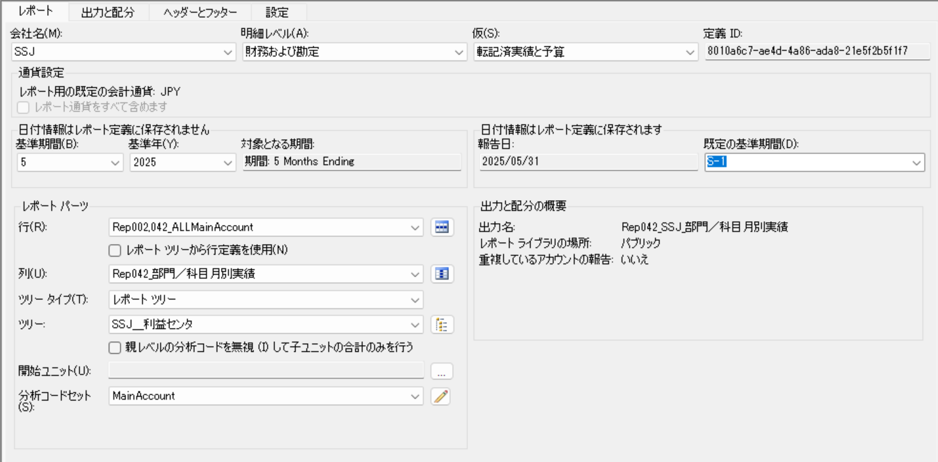
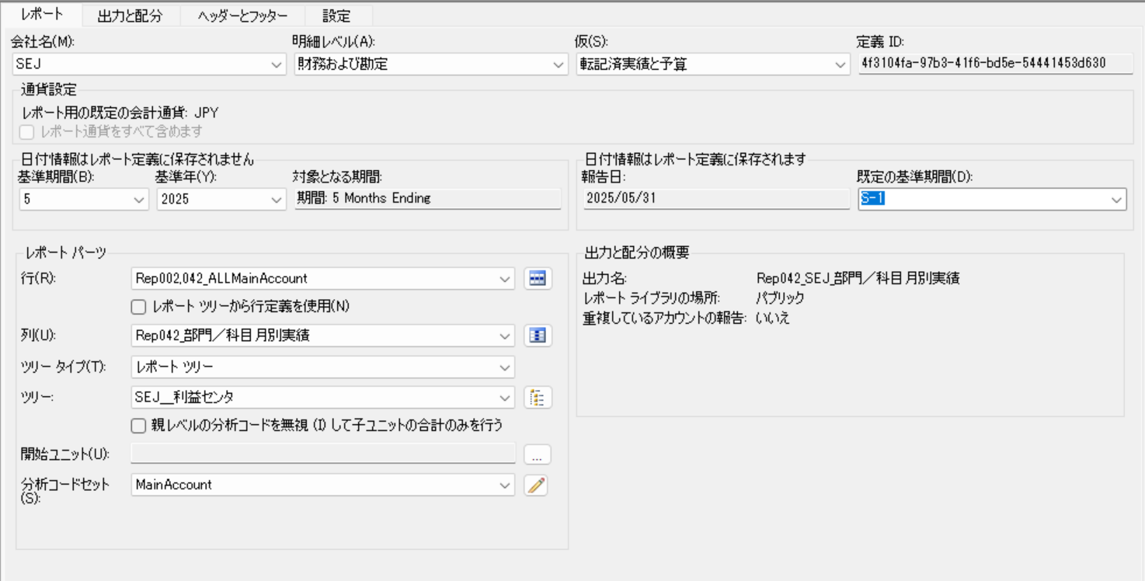
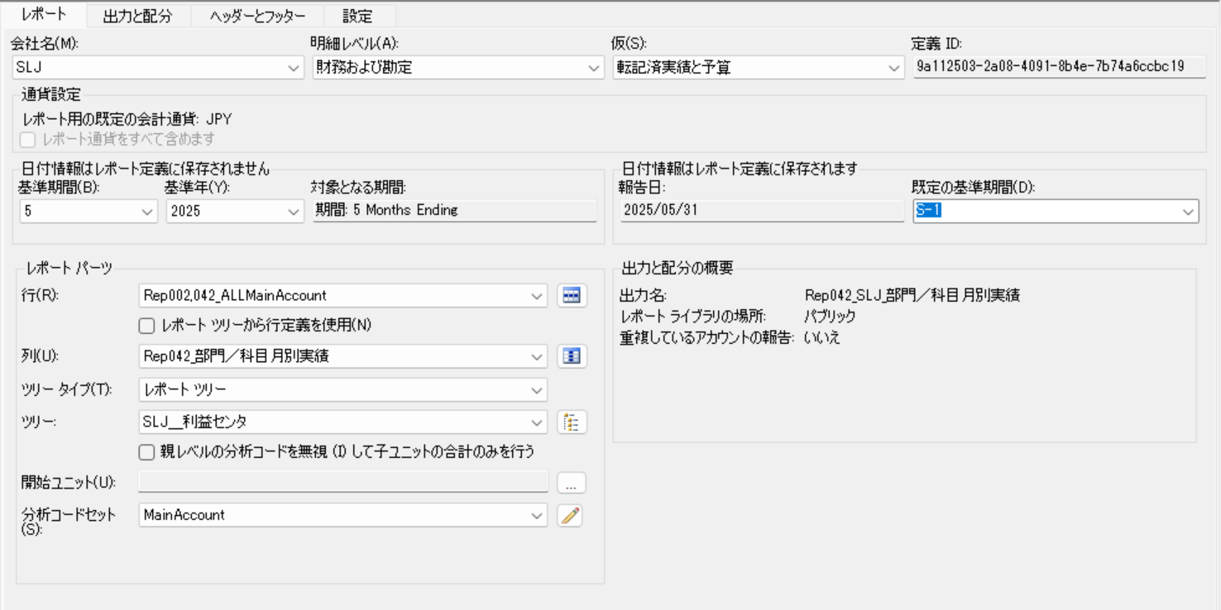

・出力と配分

〇SSJ | 〇SEJ | 〇SLJ




・ヘッダーとフッダー


・設定



・その他

Rep043＿レポート定義


※3社別で作成。
※3社別で作成。レポートタブ以外は同様の設定。（レポートツリーとレポート名が違うだけ）

・レポート

〇SSJ | 〇SEJ | 〇SLJ




・出力と配分

〇SSJ | 〇SEJ | 〇SLJ




・ヘッダーとフッダー



・設定


・その他

Rep062＿レポート定義


※3社別で作成。
※3社別で作成。レポートタブ以外は同様の設定。（レポートツリーとレポート名が違うだけ）

・レポート

〇SSJ | 〇SEJ | 〇SLJ




・出力と配分

〇SSJ | 〇SEJ | 〇SLJ




・ヘッダーとフッダー


・設定


・その他

Rep062＿列定義

ヘッダー1
ヘッダー2 |  | レポート期間：@FiscalYear
ヘッダー3 |  | 会計期間：@StartDate～@EndDate |  |  |  |  |  |  |  |  |  |  |  |  |  |  |  |  |  |  |  |  |  | 会計期間：@StartDate～@EndDate |  |  |  |  |  |  |  |  |  |  |  |  |  |  |  |  |  |  |  | 会計期間：@StartDate～@EndDate
ヘッダー4
ヘッダー5
ヘッダー6 | 科目 | 上期予算 | 当月予算 | 当月予算 | 当月予算 | 当月予算 | 当月予算 | 当月予算 | 当月実績 | 当月実績 | 当月実績 | 当月実績 | 当月実績 | 当月実績 | 差異 | ％ | 計算元（１月～指定月まで）(非表示） | 上期累計予算 | 計算元（１月～指定月まで）(非表示） | 上期累計実績 | 差異 | ％ | 進度 | 下期予算 | 当月予算 | 当月予算 | 当月予算 | 当月予算 | 当月予算 | 当月予算 | 当月実績 | 当月実績 | 当月実績 | 当月実績 | 当月実績 | 当月実績 | 差異 | ％ | 下期累計予算 | 下期累計実績 | 差異 | ％ | 進度 | 年間予算 | 当月予算 | 当月実績 | 差異 | ％ | 年累計予算 | 年累計実績 | 差異 | ％ | 進度
列タイプ | DESC | FD | FD | FD | FD | FD | FD | FD | FD | FD | FD | FD | FD | FD | CALC | CALC | FD | CALC | FD | CALC | CALC | CALC | CALC | FD | FD | FD | FD | FD | FD | FD | FD | FD | FD | FD | FD | FD | CALC | CALC | FD | FD | CALC | CALC | CALC | FD | FD | FD | CALC | CALC | FD | FD | CALC | CALC | CALC
帳簿コード/属性カテゴリ |  | 予算計画額 | 予算計画額 | 予算計画額 | 予算計画額 | 予算計画額 | 予算計画額 | 予算計画額 | Actual | Actual | Actual | Actual | Actual | Actual |  |  | 予算計画額 |  | Actual |  |  |  |  | 予算計画額 | 予算計画額 | 予算計画額 | 予算計画額 | 予算計画額 | 予算計画額 | 予算計画額 | Actual | Actual | Actual | Actual | Actual | Actual |  |  | 予算計画額 | Actual |  |  |  | 予算計画額 | 予算計画額 | Actual |  |  | 予算計画額 | Actual
会計年度 |  | BASE | BASE | BASE | BASE | BASE | BASE | BASE | BASE | BASE | BASE | BASE | BASE | BASE |  |  | BASE |  | BASE |  |  |  |  | BASE | BASE | BASE | BASE | BASE | BASE | BASE | BASE | BASE | BASE | BASE | BASE | BASE |  |  | BASE | BASE |  |  |  | BASE | BASE | BASE |  |  | BASE | BASE
期間 |  | 1:06:00 | 1 | 2 | 3 | 4 | 5 | 6 | 1 | 2 | 3 | 4 | 5 | 6 |  |  | 1:BASE |  | 1:BASE |  |  |  |  | 7:12:00 | 7 | 8 | 9 | 10 | 11 | 12 | 7 | 8 | 9 | 10 | 11 | 12 |  |  | 7:BASE | 7:BASE |  |  |  | 1:12:00 | BASE | BASE |  |  | 1:BASE | 1:BASE
対象となる期間 |  | PERIODIC | PERIODIC | PERIODIC | PERIODIC | PERIODIC | PERIODIC | PERIODIC | PERIODIC | PERIODIC | PERIODIC | PERIODIC | PERIODIC | PERIODIC |  |  | PERIODIC |  | PERIODIC |  |  |  |  | PERIODIC | PERIODIC | PERIODIC | PERIODIC | PERIODIC | PERIODIC | PERIODIC | PERIODIC | PERIODIC | PERIODIC | PERIODIC | PERIODIC | PERIODIC |  |  | PERIODIC | PERIODIC |  |  |  | PERIODIC | PERIODIC | PERIODIC |  |  | PERIODIC | PERIODIC
フォーミュラ |  |  |  |  |  |  |  |  |  |  |  |  |  |  | (C:H)-(I:N) | (I:N)/(C:H)*100 |  | Q-AM |  | S-AN | R-T | T/R*100 | T/B*100 |  |  |  |  |  |  |  |  |  |  |  |  |  | (Y:AD)-(AE:AJ) | (AE:AJ)/(Y:AD)*100 |  |  | AM-AN | AN/AM*100 | AN/X*100 |  |  |  | AS-AT | AT/AS*100 |  |  | AW-AX | AX/AW*100 | AX/AR*100
列の幅 | 自動調整 | 自動調整 | 自動調整 | 自動調整 | 自動調整 | 自動調整 | 自動調整 | 自動調整 | 自動調整 | 自動調整 | 自動調整 | 自動調整 | 自動調整 | 自動調整 | 自動調整 | 自動調整 | 自動調整 | 自動調整 | 自動調整 | 自動調整 | 自動調整 | 自動調整 | 自動調整 | 自動調整 | 自動調整 | 自動調整 | 自動調整 | 自動調整 | 自動調整 | 自動調整 | 自動調整 | 自動調整 | 自動調整 | 自動調整 | 自動調整 | 自動調整 | 自動調整 | 自動調整 | 自動調整 | 自動調整 | 自動調整 | 自動調整 | 自動調整 | 自動調整 | 自動調整 | 自動調整 | 自動調整 | 自動調整 | 自動調整 | 自動調整 | 自動調整 | 自動調整 | 自動調整
列の前の追加スペース
形式/通貨の上書き |  | #,##0;-#,##0 | #,##0;-#,##0 | #,##0;-#,##0 | #,##0;-#,##0 | #,##0;-#,##0 | #,##0;-#,##0 | #,##0;-#,##0 | #,##0;-#,##0 | #,##0;-#,##0 | #,##0;-#,##0 | #,##0;-#,##0 | #,##0;-#,##0 | #,##0;-#,##0 | #,##0;-#,##0 | #,##0.0;-#,##0.0 | #,##0;-#,##0 | #,##0;-#,##0 | #,##0;-#,##0 | #,##0;-#,##0 | #,##0;-#,##0 | #,##0.0;-#,##0.0 | #,##0.0;-#,##0.0 | #,##0;-#,##0 | #,##0;-#,##0 | #,##0;-#,##0 | #,##0;-#,##0 | #,##0;-#,##0 | #,##0;-#,##0 | #,##0;-#,##0 | #,##0;-#,##0 | #,##0;-#,##0 | #,##0;-#,##0 | #,##0;-#,##0 | #,##0;-#,##0 | #,##0;-#,##0 | #,##0;-#,##0 | #,##0.0;-#,##0.0 | #,##0;-#,##0 | #,##0;-#,##0 | #,##0;-#,##0 | #,##0.0;-#,##0.0 | #,##0.0;-#,##0.0 | #,##0;-#,##0 | #,##0;-#,##0 | #,##0;-#,##0 | #,##0;-#,##0 | #,##0.0;-#,##0.0 | #,##0;-#,##0 | #,##0;-#,##0 | #,##0;-#,##0 | #,##0.0;-#,##0.0 | #,##0.0;-#,##0.0
印刷コントロール |  |  | P=B | P=B | P=B | P=B | P=B | P=B | P=B | P=B | P=B | P=B | P=B | P=B |  |  | NP |  | NP |  |  |  |  |  | P=B | P=B | P=B | P=B | P=B | P=B | P=B | P=B | P=B | P=B | P=B | P=B
列の制限
レポートユニット
通貨の表示
通貨のフィルター
分析コードフィルター
属性フィルター
開始日/終了日
両端揃え
明細行番号の表示

色
ヘッダー6の色

※期間指定部分のところがExcelだと時刻になってしまう

Rep063＿レポート定義


※3社別で作成。
※3社別で作成。レポートタブ以外は同様の設定。（レポートツリーとレポート名が違うだけ）

・レポート

〇SSJ | 〇SEJ | 〇SLJ




・出力と配分

〇SSJ | 〇SEJ | 〇SLJ




・ヘッダーとフッダー


・設定


・その他

Rep063＿列定義

ヘッダー1
ヘッダー2 |  | レポート期間：@FiscalYear
ヘッダー3 |  | 会計期間：@StartDate～@EndDate |  |  |  |  |  |  |  |  |  |  |  |  |  |  |  |  |  |  |  |  |  | 会計期間：@StartDate～@EndDate |  |  |  |  |  |  |  |  |  |  |  |  |  |  |  |  |  |  |  | 会計期間：@StartDate～@EndDate
ヘッダー4
ヘッダー5
列タイプ | 科目 | 上期予算 | 当月予算 | 当月予算 | 当月予算 | 当月予算 | 当月予算 | 当月予算 | 当月実績 | 当月実績 | 当月実績 | 当月実績 | 当月実績 | 当月実績 | 差異 | ％ | 計算元（１月～指定月まで）(非表示） | 上期累計予算 | 計算元（１月～指定月まで）(非表示） | 上期累計実績 | 差異 | ％ | 進度 | 下期予算 | 当月予算 | 当月予算 | 当月予算 | 当月予算 | 当月予算 | 当月予算 | 当月実績 | 当月実績 | 当月実績 | 当月実績 | 当月実績 | 当月実績 | 差異 | ％ | 下期累計予算 | 下期累計実績 | 差異 | ％ | 進度 | 年間予算 | 当月予算 | 当月実績 | 差異 | ％ | 年累計予算 | 年累計実績 | 差異 | ％ | 進度
帳簿コード/属性カテゴリ | DESC | FD | FD | FD | FD | FD | FD | FD | FD | FD | FD | FD | FD | FD | CALC | CALC | FD | CALC | FD | CALC | CALC | CALC | CALC | FD | FD | FD | FD | FD | FD | FD | FD | FD | FD | FD | FD | FD | CALC | CALC | FD | FD | CALC | CALC | CALC | FD | FD | FD | CALC | CALC | FD | FD | CALC | CALC | CALC
会計年度 |  | 予算計画額 | 予算計画額 | 予算計画額 | 予算計画額 | 予算計画額 | 予算計画額 | 予算計画額 | Actual | Actual | Actual | Actual | Actual | Actual |  |  | 予算計画額 |  | Actual |  |  |  |  | 予算計画額 | 予算計画額 | 予算計画額 | 予算計画額 | 予算計画額 | 予算計画額 | 予算計画額 | Actual | Actual | Actual | Actual | Actual | Actual |  |  | 予算計画額 | Actual |  |  |  | 予算計画額 | 予算計画額 | Actual |  |  | 予算計画額 | Actual
期間 |  | BASE | BASE | BASE | BASE | BASE | BASE | BASE | BASE | BASE | BASE | BASE | BASE | BASE |  |  | BASE |  | BASE |  |  |  |  | BASE | BASE | BASE | BASE | BASE | BASE | BASE | BASE | BASE | BASE | BASE | BASE | BASE |  |  | BASE | BASE |  |  |  | BASE | BASE | BASE |  |  | BASE | BASE
対象となる期間 |  | 1:06:00 | 1 | 2 | 3 | 4 | 5 | 6 | 1 | 2 | 3 | 4 | 5 | 6 |  |  | 1:BASE |  | 1:BASE |  |  |  |  | 7:12:00 | 7 | 8 | 9 | 10 | 11 | 12 | 7 | 8 | 9 | 10 | 11 | 12 |  |  | 7:BASE | 7:BASE |  |  |  | 1:12:00 | BASE | BASE |  |  | 1:BASE | 1:BASE
フォーミュラ |  | PERIODIC | PERIODIC | PERIODIC | PERIODIC | PERIODIC | PERIODIC | PERIODIC | PERIODIC | PERIODIC | PERIODIC | PERIODIC | PERIODIC | PERIODIC |  |  | PERIODIC |  | PERIODIC |  |  |  |  | PERIODIC | PERIODIC | PERIODIC | PERIODIC | PERIODIC | PERIODIC | PERIODIC | PERIODIC | PERIODIC | PERIODIC | PERIODIC | PERIODIC | PERIODIC |  |  | PERIODIC | PERIODIC |  |  |  | PERIODIC | PERIODIC | PERIODIC |  |  | PERIODIC | PERIODIC
列の幅 |  |  |  |  |  |  |  |  |  |  |  |  |  |  | (C:H)-(I:N) | (I:N)/(C:H)*100 |  | Q-AM |  | S-AN | R-T | T/R*100 | T/B*100 |  |  |  |  |  |  |  |  |  |  |  |  |  | (Y:AD)-(AE:AJ) | (AE:AJ)/(Y:AD)*100 |  |  | AM-AN | AN/AM*100 | AN/X*100 |  |  |  | AS-AT | AT/AS*100 |  |  | AW-AX | AX/AW*100 | AX/AR*100
列の前の追加スペース | 自動調整 | 自動調整 | 自動調整 | 自動調整 | 自動調整 | 自動調整 | 自動調整 | 自動調整 | 自動調整 | 自動調整 | 自動調整 | 自動調整 | 自動調整 | 自動調整 | 自動調整 | 自動調整 | 自動調整 | 自動調整 | 自動調整 | 自動調整 | 自動調整 | 自動調整 | 自動調整 | 自動調整 | 自動調整 | 自動調整 | 自動調整 | 自動調整 | 自動調整 | 自動調整 | 自動調整 | 自動調整 | 自動調整 | 自動調整 | 自動調整 | 自動調整 | 自動調整 | 自動調整 | 自動調整 | 自動調整 | 自動調整 | 自動調整 | 自動調整 | 自動調整 | 自動調整 | 自動調整 | 自動調整 | 自動調整 | 自動調整 | 自動調整 | 自動調整 | 自動調整 | 自動調整
形式/通貨の上書き
印刷コントロール |  | #,##0;-#,##0 | #,##0;-#,##0 | #,##0;-#,##0 | #,##0;-#,##0 | #,##0;-#,##0 | #,##0;-#,##0 | #,##0;-#,##0 | #,##0;-#,##0 | #,##0;-#,##0 | #,##0;-#,##0 | #,##0;-#,##0 | #,##0;-#,##0 | #,##0;-#,##0 | #,##0;-#,##0 | #,##0.0;-#,##0.0 | #,##0;-#,##0 | #,##0;-#,##0 | #,##0;-#,##0 | #,##0;-#,##0 | #,##0;-#,##0 | #,##0.0;-#,##0.0 | #,##0.0;-#,##0.0 | #,##0;-#,##0 | #,##0;-#,##0 | #,##0;-#,##0 | #,##0;-#,##0 | #,##0;-#,##0 | #,##0;-#,##0 | #,##0;-#,##0 | #,##0;-#,##0 | #,##0;-#,##0 | #,##0;-#,##0 | #,##0;-#,##0 | #,##0;-#,##0 | #,##0;-#,##0 | #,##0;-#,##0 | #,##0.0;-#,##0.0 | #,##0;-#,##0 | #,##0;-#,##0 | #,##0;-#,##0 | #,##0.0;-#,##0.0 | #,##0.0;-#,##0.0 | #,##0;-#,##0 | #,##0;-#,##0 | #,##0;-#,##0 | #,##0;-#,##0 | #,##0.0;-#,##0.0 | #,##0;-#,##0 | #,##0;-#,##0 | #,##0;-#,##0 | #,##0.0;-#,##0.0 | #,##0.0;-#,##0.0
列の制限 |  |  | P=B | P=B | P=B | P=B | P=B | P=B | P=B | P=B | P=B | P=B | P=B | P=B |  |  | NP |  | NP |  |  |  |  |  | P=B | P=B | P=B | P=B | P=B | P=B | P=B | P=B | P=B | P=B | P=B | P=B
レポートユニット
通貨の表示
通貨のフィルター
分析コードフィルター
属性フィルター
開始日/終了日
両端揃え
明細行番号の表示

色
ヘッダー５の色

※期間指定部分のところがExcelだと時刻になってしまう

Rep106＿レポート定義


※3社別で作成。
※3社別で作成。レポートタブ以外は同様の設定。（レポートツリーとレポート名が違うだけ）

・レポート

〇SSJ | 〇SEJ | 〇SLJ




・出力と配分

〇SSJ | 〇SEJ | 〇SLJ




・ヘッダーとフッダー


・設定


・その他

Rep106＿列定義

ヘッダー1
ヘッダー2 |  | 会計年度：@FiscalYear
ヘッダー3
ヘッダー4 | 科目 | @CalMonthLong | @CalMonthLong | @CalMonthLong | 第１Ｑ計 | @CalMonthLong | @CalMonthLong | @CalMonthLong | 第２Ｑ計 | 上期計 | @CalMonthLong | @CalMonthLong | @CalMonthLong | 第３Ｑ計 | @CalMonthLong | @CalMonthLong | @CalMonthLong | 第４Ｑ計 | 下期計 | 年間計
列タイプ | DESC | FD | FD | FD | FD | FD | FD | FD | FD | FD | FD | FD | FD | FD | FD | FD | FD | FD | FD | FD
帳簿コード/属性カテゴリ |  | 予算計画額 | 予算計画額 | 予算計画額 | 予算計画額 | 予算計画額 | 予算計画額 | 予算計画額 | 予算計画額 | 予算計画額 | 予算計画額 | 予算計画額 | 予算計画額 | 予算計画額 | 予算計画額 | 予算計画額 | 予算計画額 | 予算計画額 | 予算計画額 | 予算計画額
会計年度 |  | BASE | BASE | BASE | BASE | BASE | BASE | BASE | BASE | BASE | BASE | BASE | BASE | BASE | BASE | BASE | BASE | BASE | BASE | BASE
期間 |  | 1 | 2 | 3 | 1:03:00 | 4 | 5 | 6 | 4:06:00 | 1:06:00 | 7 | 8 | 9 | 7:09:00 | 10 | 11 | 12 | 10:12:00 | 7:12:00 | 1:12:00
対象となる期間 |  | PERIODIC | PERIODIC | PERIODIC | PERIODIC | PERIODIC | PERIODIC | PERIODIC | PERIODIC | PERIODIC | PERIODIC | PERIODIC | PERIODIC | PERIODIC | PERIODIC | PERIODIC | PERIODIC | PERIODIC | PERIODIC | PERIODIC
フォーミュラ
列の幅 | 自動調整 | 自動調整 | 自動調整 | 自動調整 | 自動調整 | 自動調整 | 自動調整 | 自動調整 | 自動調整 | 自動調整 | 自動調整 | 自動調整 | 自動調整 | 自動調整 | 自動調整 | 自動調整 | 自動調整 | 自動調整 | 自動調整 | 自動調整
列の前の追加スペース
形式/通貨の上書き |  | #,##0;-#,##0 | #,##0;-#,##0 | #,##0;-#,##0 | #,##0;-#,##0 | #,##0;-#,##0 | #,##0;-#,##0 | #,##0;-#,##0 | #,##0;-#,##0 | #,##0;-#,##0 | #,##0;-#,##0 | #,##0;-#,##0 | #,##0;-#,##0 | #,##0;-#,##0 | #,##0;-#,##0 | #,##0;-#,##0 | #,##0;-#,##0 | #,##0;-#,##0 | #,##0;-#,##0 | #,##0;-#,##0
印刷コントロール |  | P<=B | P<=B | P<=B | P<=B | P<=B | P<=B | P<=B | P<=B | P<=B | P<=B | P<=B | P<=B | P<=B | P<=B | P<=B | P<=B | P<=B | P<=B | P<=B
列の制限
レポートユニット
通貨の表示
通貨のフィルター
分析コードフィルター
属性フィルター
開始日/終了日
両端揃え
明細行番号の表示

色
ヘッダー4の色

※期間指定部分のところがExcelだと時刻になってしまう

Rep107＿レポート定義


※3社別で作成。
※3社別で作成。レポートタブ以外は同様の設定。（レポートツリーとレポート名が違うだけ）

・レポート

〇SSJ | 〇SEJ | 〇SLJ




・出力と配分

〇SSJ | 〇SEJ | 〇SLJ




・ヘッダーとフッダー


・設定


・その他

Rep107＿列定義

ヘッダー1
ヘッダー2 |  | 会計年度：@FiscalYear
ヘッダー3
ヘッダー4 | 科目 | @CalMonthLong | @CalMonthLong | @CalMonthLong | 第１Ｑ計 | @CalMonthLong | @CalMonthLong | @CalMonthLong | 第２Ｑ計 | 上期計 | @CalMonthLong | @CalMonthLong | @CalMonthLong | 第３Ｑ計 | @CalMonthLong | @CalMonthLong | @CalMonthLong | 第４Ｑ計 | 下期計 | 年間計
列タイプ | DESC | FD | FD | FD | FD | FD | FD | FD | FD | FD | FD | FD | FD | FD | FD | FD | FD | FD | FD | FD
帳簿コード/属性カテゴリ |  | 予算計画額 | 予算計画額 | 予算計画額 | 予算計画額 | 予算計画額 | 予算計画額 | 予算計画額 | 予算計画額 | 予算計画額 | 予算計画額 | 予算計画額 | 予算計画額 | 予算計画額 | 予算計画額 | 予算計画額 | 予算計画額 | 予算計画額 | 予算計画額 | 予算計画額
会計年度 |  | BASE | BASE | BASE | BASE | BASE | BASE | BASE | BASE | BASE | BASE | BASE | BASE | BASE | BASE | BASE | BASE | BASE | BASE | BASE
期間 |  | 1 | 2 | 3 | 1:03:00 | 4 | 5 | 6 | 4:06:00 | 1:06:00 | 7 | 8 | 9 | 7:09:00 | 10 | 11 | 12 | 10:12:00 | 7:12:00 | 1:12:00
対象となる期間 |  | PERIODIC | PERIODIC | PERIODIC | PERIODIC | PERIODIC | PERIODIC | PERIODIC | PERIODIC | PERIODIC | PERIODIC | PERIODIC | PERIODIC | PERIODIC | PERIODIC | PERIODIC | PERIODIC | PERIODIC | PERIODIC | PERIODIC
フォーミュラ
列の幅 | 自動調整 | 自動調整 | 自動調整 | 自動調整 | 自動調整 | 自動調整 | 自動調整 | 自動調整 | 自動調整 | 自動調整 | 自動調整 | 自動調整 | 自動調整 | 自動調整 | 自動調整 | 自動調整 | 自動調整 | 自動調整 | 自動調整 | 自動調整
列の前の追加スペース
形式/通貨の上書き |  | #,##0;-#,##0 | #,##0;-#,##0 | #,##0;-#,##0 | #,##0;-#,##0 | #,##0;-#,##0 | #,##0;-#,##0 | #,##0;-#,##0 | #,##0;-#,##0 | #,##0;-#,##0 | #,##0;-#,##0 | #,##0;-#,##0 | #,##0;-#,##0 | #,##0;-#,##0 | #,##0;-#,##0 | #,##0;-#,##0 | #,##0;-#,##0 | #,##0;-#,##0 | #,##0;-#,##0 | #,##0;-#,##0
印刷コントロール |  | P<=B | P<=B | P<=B | P<=B | P<=B | P<=B | P<=B | P<=B | P<=B | P<=B | P<=B | P<=B | P<=B | P<=B | P<=B | P<=B | P<=B | P<=B | P<=B
列の制限
レポートユニット
通貨の表示
通貨のフィルター
分析コードフィルター
属性フィルター
開始日/終了日
両端揃え
明細行番号の表示

色
ヘッダー4の色

※期間指定部分のところがExcelだと時刻になってしまう

Rep140＿レポート定義


・レポート


・出力と配分


・ヘッダーとフッダー


・設定


・その他

Rep143＿レポート定義


・レポート



・出力と配分



・ヘッダーとフッダー



・設定


・その他

Rep150＿レポート定義


・レポート


・出力と配分


・ヘッダーとフッダー



・設定


・その他

